VELUX opis proizvoda sa cenama
Редни број | Опис радова |  |  |  | Јединица мере | Количина | Јединична цена |  |  | Укупна цена
 |  |  |  |  |  |  | материјал | рад | Свега |  |  | СВЕГА
 |  |  |  |  |  |  |  |  | по јед.мере | материјал | рад | мат. + рад
 |  |  |  |  |  |  |  |  | ( V+VI ) | ( IVxV ) | ( IVxVI ) | ( VIII+IX )

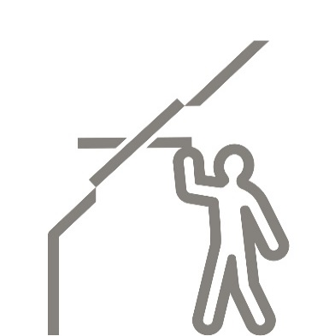
GZL 1051Z - krovni prozor sa gornjom ručicom i središnjim vešanjem
 | Nabavka i ugradnja VELUX krovnog prozora tipa GZL |  |  | dimenzija
 | Izaberi* sa pojedinačnom** aluminijumskom opšivkom
 | tip opšivke***
 | , koja sadrži termo i hidroizolacioni set sa drenažnim kanalom.
 | Krovni prozor je napravljen od nordijske borovine sa petostrukom
 | laminacijom i niskoenergetskim dvostrukim staklom 4-16-4.
 | Spoljašnje staklo je kaljeno a unutrašnje floatirano.
 | Između stakala je ispunjen gasom Argonom. Premazan
 | je sa dva sloja akrilnog laka na vodenoj bazi. Prozor je sa srednjim
 | vešanjem i aluminijumskom ručicom za otvaranje na gornjoj strani krila
 | gde se nalazi i integrisani ventilacioni otvor sa filterom protiv prašine
 | i insekata. Na prozoru postoji napredni izolacioni sistem
 | " TermoTechnology" i dodatna dihtung guma. Uw= 1.3 |  |  |  | kom.

 |  |  |  |  |  |  |  |  | cena prozora sa opšivkom bez PDV-a
 | dimenzije* | 55 x 78 CK02 | opšivka** | pojedinačna |  |  |  |  | 55 x 78 | 37,567 | din.
 |  | 55 x 98 CK04 |  | kombinovana |  |  |  |  | 55 x 98 | 39,650 | din.
 |  | 66 x 98 FK04 |  |  |  |  |  |  | 66 x 98 | 43,233 | din.
 |  | 66 x 118 FK06 |  |  |  |  |  |  | 66 x 118 | 44,900 | din.
 |  | 66 x 140 FK08 |  |  |  |  |  |  | 66 x 140 | 47,733 | din.
 |  | 78 x 98 MK04 |  |  |  |  |  |  | 78 x 98 | 44,567 | din.
 |  | 78 x 118 MK06 | tip opšivke*** | EDW - za talasaste krovne pokrivače |  |  |  |  | 78 x 118 | 47,733 | din.
 |  | 78 x 140 MK08 |  | EDZ - za talasaste krovne pokrivače |  |  |  |  | 78 x 140 | 51,317 | din.
 |  | 78 x 160 MK10 |  | EDS - za ravne krovne pokrivače |  |  |  |  | 78 x 160 | 57,900 | din.
 |  | 94 x 118 PK06 |  | EDB - za biber crep |  |  |  |  | 94 x 118 | 57,150 | din.
 |  | 94 x 140 PK08 |  | EKW - za talasaste krovne pokrivače, kombinovana |  |  |  |  | 94 x 140 | 59,400 | din.
 |  | 114 x 118 SK06 |  | EKS - za ravne krovne pokrivače, kombinovana |  |  |  |  | 114 x 118 | 58,983 | din.
 |  | 114 x 140 SK08 |  |  |  |  |  |  | 114 x 140 | 65,233 | din.

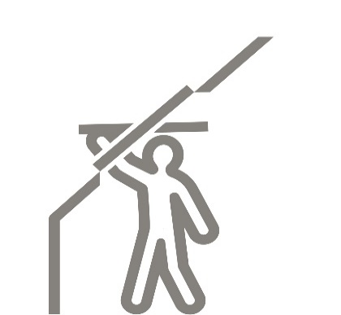
 |  |  |  |  |  |  |  |  | cena prozora sa opšivkom bez PDV-a
GZL- 1051 B krovni prozor sa donjom ručicom i središnjim vešanjem
 | Nabavka i ugradnja VELUX krovnog prozora tipa GZL B dimenzije
 | Izaberi* sa pojedinačnom** aluminijumskom opšivkom
 | tip opšivke***
 | , koja sadrži termo i hidroizolacioni set sa drenažnim kanalom.
 | Krovni prozor je napravljen od nordijske borovine sa petostrukom
 | laminacijom i niskoenergetskim dvostrukim staklom 4-16-4.
 | Spoljašnje staklo je kaljeno a unutrašnje floatirano.
 | Između stakala je ispunjen gasom Argonom. Premazan
 | je sa dva sloja akrilnog laka na vodenoj bazi. Prozor je sa srednjim
 | vešanjem i aluminijumskom ručicom za otvaranje na donjem delu krila.
 | Ventilacioni otvor sa filterom protiv prašine i insekata nalazi se na
 | gornjem delu krila. Na prozoru postoji napredni izolacioni sistem
 | " TermoTechnology" i dodatna dihtung guma. Uw=1.3 |  |  |  | kom.

 | dimenzije* | 66 x 118 FK06 | opšivka** | pojedinačna |  |  |  |  | 66 x 118 | 44,900 | din.
 |  | 78 x 98 MK04 |  | kombinovana |  |  |  |  | 78 x 98 | 44,567 | din.
 |  | 78 x 118 MK06 |  |  |  |  |  |  | 78 x 118 | 47,733 | din.
 |  | 78 x 140 MK08 | tip opšivke*** | EDW - za talasaste krovne pokrivače |  |  |  |  | 78 x 140 | 51,317 | din.
 |  | 78 x 160 MK10 |  | EDZ - za talasaste krovne pokrivače |  |  |  |  | 78 x 160 | 57,900 | din.
 |  | 94 x 140 PK08 |  | EDS - za ravne krovne pokrivače |  |  |  |  | 94 x 140 | 59,400 | din.
 |  |  |  | EDB - za biber crep
 |  |  |  | EKW - za talasaste krovne pokrivače, kombinovana
 |  |  |  | EKS - za ravne krovne pokrivače, kombinovana

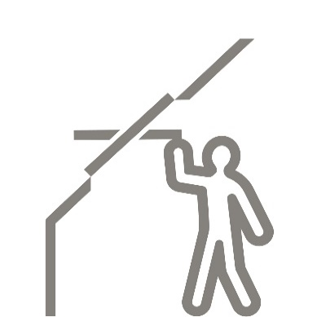
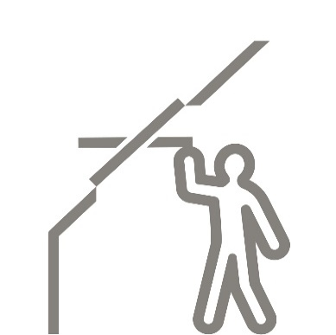
GLU 0051Z - krovni prozor sa gornjom ručicom i središnjim vešanjem obložen poliuretanom - dvostruko staklo
 | Nabavka i ugradnja VELUX krovnog prozora tipa GLU |  |  | dimenzija
 | Izaberi* sa pojedinačnom** aluminijumskom opšivkom
 | tip opšivke***
 | , koja sadrži termo i hidroizolacioni set sa drenažnim kanalom.
 | Krovni prozor je napravljen od nordijske borovine sa višestrukom
 | laminacijom i termo modifikovanim drvenim jezgrom koje je
 | obloženo slojem poliuretana i premazano poliuretanskom belom bojom.
 | Na njemu je dvostruko, energetski optimalno staklo 4-16-4.
 | Spoljašnje staklo je kaljeno a unutrašnje je floatirano.
 | Između stakala je ispunjen gasom Argonom.
 | Prozor je sa srednjim vešanjem i aluminijumskom ručicom za otvaranje na gornjoj strani
 | krila gde se nalazi integrisani ventilacioni otvor sa filterom protiv prašine i insekata.
 | Uw=1.3 |  |  |  | kom.

 |  |  |  |  |  |  |  |  | cena prozora sa opšivkom bez PDV-a
 | dimenzije* | 55 x 78 CK02 | opšivka** | pojedinačna |  |  |  |  | 55 x 78 | 45,150 | din.
 |  | 66 x 118 FKO6 |  | kombinovana |  |  |  |  | 66 x 118 | 54,483 | din.
 |  | 66 x 140 FK08 |  |  |  |  |  |  | 66 x 140 | 57,983 | din.
 |  | 78 x 98 MK04 | tip opšivke*** | EDW - za talasaste krovne pokrivače |  |  |  |  | 78 x 98 | 53,983 | din.
 |  | 78 x 118 MK06 |  | EDZ - za talasaste krovne pokrivače |  |  |  |  | 78 x 118 | 57,983 | din.
 |  | 78 x 140 MK08 |  | EDS - za ravne krovne pokrivače |  |  |  |  | 78 x 140 | 62,483 | din.
 |  | 78 x 160 MK10 |  | EDB - za biber crep |  |  |  |  | 78 x 160 | 70,817 | din.
 |  | 114 x 140 SK08 |  | EKW - za talasaste krovne pokrivače, kombinovana |  |  |  |  | 114 x 140 | 80,150 | din.
 |  |  |  | EKS - za ravne krovne pokrivače, kombinovana

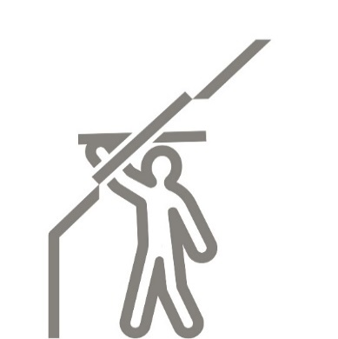
GLU 0051 B - krovni prozor sa donjom ručicom i središnjim vešanjem obložen poliuretanom - dvostruko staklo
 | Nabavka i ugradnja VELUX krovnog prozora tipa GLU B |  |  | dimenzija
 | Izaberi* sa pojedinačnom** aluminijumskom opšivkom
 | tip opšivke***
 | , koja sadrži termo i hidroizolacioni set sa drenažnim kanalom.
 | Krovni prozor je napravljen od nordijske borovine sa višestrukom
 | laminacijom i termo modifikovanim drvenim jezgrom koje je
 | obloženo slojem poliuretana i premazano poliuretanskom belom bojom.
 | Na njemuje dvostruko, energetski optimalno staklo 4-16-4.
 | Spoljašnje staklo je kaljeno a unutrašnje je floatirano.
 | Između stakala je ispunjen gasom Argonom.
 | Prozor je sa srednjim vešanjem i aluminijumskom ručicom za otvaranje na donjoj strani krila.
 | Na gornjoj strani krila se nalazi integrisani ventilacioni otvor
 | sa filterom protiv prašine i insekata. Uw=1.3 |  |  |  | kom.

 |  |  |  |  |  |  |  |  | cena prozora sa opšivkom bez PDV-a
 | dimenzije* |  | opšivka** | pojedinačna
 |  | 66 x 118 FKO6 |  | kombinovana |  |  |  |  | 66 x 118 | 54,483 | din.
 |  | 78 x 98 MK04 |  |  |  |  |  |  | 78 x 98 | 53,983 | din.
 |  | 78 x 118 MK06 | tip opšivke*** | EDW - za talasaste krovne pokrivače |  |  |  |  | 78 x 118 | 57,983 | din.
 |  | 78 x 140 MK08 |  | EDZ - za talasaste krovne pokrivače |  |  |  |  | 78 x 140 | 62,483 | din.
 |  | 94 x 140 PK08 |  | EDS - za ravne krovne pokrivače |  |  |  |  | 94 x 140 | 72,733 | din.
 |  |  |  | EDB - za biber crep
 |  |  |  | EKW - za talasaste krovne pokrivače, kombinovana
 |  |  |  | EKS - za ravne krovne pokrivače, kombinovana

GLL 1061Z - krovni prozor sa gornjom ručicom i središnjim vešanjem
 | Nabavka i ugradnja VELUX krovnog prozora tipa GLL |  |  | dimenzija
 | Izaberi* sa pojedinačnom** aluminijumskom opšivkom
 | tip opšivke***
 | , koja sadrži termo i hidroizolacioni set sa drenažnim kanalom.
 | Krovni prozor je napravljen od nordijske borovine sa petostrukom
 | laminacijom i niskoenergetskim trostrukim staklom 4-3-3.
 | Spoljašnje staklo je kaljeno, središnje toplotno ojačano premazom
 | a unutrašnje staklo je floatirano. Prostor između stakala je ispunjen Argonom.
 | Drvo je premazano sa dva sloja akrilnog laka na vodenoj bazi. Prozor je sa
 | srednjim vešanjem i aluminijumskom ručicom za otvaranje na gornjoj strani
 | krila gde se nalazi i integrisani ventilacioni otvor sa filterom protiv prašine
 | i insekata. Na prozoru postoji napredni izolacioni sistem
 | " TermoTechnology" i dodatna dihtung guma. Uw= 1.1 |  |  |  | kom.

 |  |  |  |  |  |  |  |  | cena prozora sa opšivkom bez PDV-a
 | dimenzije* | 55 x 78 CK02 | opšivka** | pojedinačna |  |  |  |  | 55 x 78 | 43,317 | din.
 |  | 55 x 98 CK04 |  | kombinovana |  |  |  |  | 55 x 98 | 45,900 | din.
 |  | 66 x 98 FK04 |  |  |  |  |  |  | 66 x 98 | 50,150 | din.
 |  | 66 x 118 FK06 |  |  |  |  |  |  | 66 x 118 | 52,150 | din.
 |  | 66 x 140 FK08 |  |  |  |  |  |  | 66 x 140 | 55,483 | din.
 |  | 78 x 98 MK04 |  | EDW - za talasaste krovne pokrivače |  |  |  |  | 78 x 98 | 51,733 | din.
 |  | 78 x 118 MK06 | tip opšivke*** | EDZ - za talasaste krovne pokrivače |  |  |  |  | 78 x 118 | 55,483 | din.
 |  | 78 x 140 MK08 |  | EDS - za ravne krovne pokrivače |  |  |  |  | 78 x 140 | 59,733 | din.
 |  | 78 x 160 MK10 |  | EDB - za biber crep |  |  |  |  | 78 x 160 | 67,650 | din.
 |  | 94 x 118 PK06 |  | EKW - za talasaste krovne pokrivače, kombinovana |  |  |  |  | 94 x 118 | 66,817 | din.
 |  | 94 x 140 PK08 |  | EKS - za ravne krovne pokrivače, kombinovana |  |  |  |  | 94 x 140 | 69,483 | din.
 |  | 114 x 118 SK06 |  |  |  |  |  |  | 114 x 118 | 68,983 | din.
 |  | 114 x 140 SK08 |  |  |  |  |  |  | 114 x 140 | 76,483 | din.

GLL 1061 B - krovni prozor sa donjom ručicom i središnjim vešanjem
 | Nabavka i ugradnja VELUX krovnog prozora tipa GLL B |  |  | dimenzija
 | Izaberi* sa pojedinačnom** aluminijumskom opšivkom
 | tip opšivke***
 | , koja sadrži termo i hidroizolacioni set sa drenažnim kanalom.
 | Krovni prozor je napravljen od nordijske borovine sa petostrukom
 | laminacijom i niskoenergetskim trostrukim staklom 4-3-3.
 | Spoljašnje staklo je kaljeno, središnje toplotno ojačano premazom
 | a unutrašnje staklo je floatirano. Prostor između stakala je ispunjen Argonom.
 | Drvo je premazano sa dva sloja akrilnog laka na vodenoj bazi. Prozor je sa
 | srednjim vešanjem i aluminijumskom ručicom za otvaranje na donjoj strani
 | krila. Na gornjoj strani nalazi i integrisani ventilacioni otvor sa filterom protiv
 | prašine i insekata. Na prozoru postoji napredni izolacioni sistem
 | " TermoTechnology" i dodatna dihtung guma. Uw= 1.1 |  |  |  | kom.

 |  |  |  |  |  |  |  |  | cena prozora sa opšivkom bez PDV-a
 | dimenzije* | 55 x 98 CK04 | opšivka** | pojedinačna |  |  |  |  | 55 x 98 | 45,900 | din.
 |  | 66 x 118 FK06 |  | kombinovana |  |  |  |  | 66 x 118 | 52,150 | din.
 |  | 66 x 140 FK08 |  |  |  |  |  |  | 66 x 140 | 55,483 | din.
 |  | 78 x 98 MK04 | tip opšivke*** | EDW - za talasaste krovne pokrivače |  |  |  |  | 78 x 98 | 51,733 | din.
 |  | 78 x 118 MK06 |  | EDZ - za talasaste krovne pokrivače |  |  |  |  | 78 x 118 | 55,483 | din.
 |  | 78 x 140 MK08 |  | EDS - za ravne krovne pokrivače |  |  |  |  | 78 x 140 | 59,733 | din.
 |  | 78 x 160 MK10 |  | EDB - za biber crep |  |  |  |  | 78 x 160 | 67,650 | din.
 |  | 94 x 140 PK08 |  | EKW - za talasaste krovne pokrivače, kombinovana |  |  |  |  | 94 x 140 | 69,483 | din.
 |  |  |  | EKS - za ravne krovne pokrivače, kombinovana

GLU 0061Z - krovni prozor sa gornjom ručicom i središnjim vešanjem obložen poliuretanom - trostruko staklo
 | Nabavka i ugradnja VELUX krovnog prozora tipa GLU |  |  | dimenzija
 | Izaberi* sa pojedinačnom** aluminijumskom opšivkom
 | tip opšivke***
 | , koja sadrži termo i hidroizolacioni set sa drenažnim kanalom.
 | Krovni prozor je napravljen od nordijske borovine sa višestrukom
 | laminacijom i termo modifikovanim drvenim jezgrom koje je
 | obloženo slojem poliuretana i premazano poliuretanskom belom bojom.
 | Na njemu je trostruko, energetski efikasno staklo 4-3-3.
 | Spoljašnje staklo je kaljeno, središnje toplotno ojačano premazom
 | a unutrašnje staklo je floatirano. Prostor između stakala je ispunjen Argonom.
 | Prozor je sa srednjim vešanjem i aluminijumskom ručicom za otvaranje na gornjoj strani
 | krila gde se nalazi integrisani ventilacioni otvor sa filterom protiv prašine i insekata.
 | Uw=1.1 |  |  |  | kom.
 |  |  |  |  |  |  |  |  | cena prozora sa opšivkom bez PDV-a
 | dimenzije* | 55 x 78 CK02 | opšivka** | pojedinačna |  |  |  |  | 55 x 78 | 50,150 | din.
 |  | 55 x 98 CK04 |  | kombinovana |  |  |  |  | 55 x 98 | 53,317 | din.
 |  | 66 x 118 FKO6 |  |  |  |  |  |  | 66 x 118 | 60,733 | din.
 |  | 66 x 140 FK08 | tip opšivke*** | EDW - za talasaste krovne pokrivače |  |  |  |  | 66 x 140 | 64,733 | din.
 |  | 78 x 98 MK04 |  | EDZ - za talasaste krovne pokrivače |  |  |  |  | 78 x 98 | 60,233 | din.
 |  | 78 x 118 MK06 |  | EDS - za ravne krovne pokrivače |  |  |  |  | 78 x 118 | 64,733 | din.
 |  | 78 x 140 MK08 |  | EDB - za biber crep |  |  |  |  | 78 x 140 | 69,817 | din.
 |  | 78 x 160 MK10 |  | EKW - za talasaste krovne pokrivače, kombinovana |  |  |  |  | 78 x 160 | 79,317 | din.
 |  | 94 x 140 PK08 |  | EKS - za ravne krovne pokrivače, kombinovana |  |  |  |  | 94 x 140 | 81,567 | din.
 |  | 114 X 140 SK08 |  |  |  |  |  |  | 114 x 140 | 90,067 | din.

GLU 0061 B - krovni prozor sa donjom ručicom i središnjim vešanjem obložen poliuretanom - trostruko staklo
 | Nabavka i ugradnja VELUX krovnog prozora tipa GLU B |  |  | dimenzija
 | Izaberi* sa pojedinačnom** aluminijumskom opšivkom
 | tip opšivke***
 | , koja sadrži termo i hidroizolacioni set sa drenažnim kanalom.
 | Krovni prozor je napravljen od nordijske borovine sa višestrukom
 | laminacijom i termo modifikovanim drvenim jezgrom koje je
 | obloženo slojem poliuretana i premazano poliuretanskom belom bojom.
 | Na njemu je trostruko, energetski efikasno staklo 4-3-3.
 | Spoljašnje staklo je kaljeno, središnje toplotno ojačano premazom
 | a unutrašnje staklo je floatirano. Prostor između stakala je ispunjen Argonom.
 | Prozor je sa srednjim vešanjem i aluminijumskom ručicom za otvaranje na donjoj strani
 | krila. Na gornjoj strani krila se nalazi integrisani ventilacioni otvor
 | sa filterom protiv prašine i insekata. Uw=1.1 |  |  |  | kom.

 |  |  |  |  |  |  |  |  | cena prozora sa opšivkom bez PDV-a
 | dimenzije* | 55 x 98 CK04 | opšivka** | pojedinačna |  |  |  |  | 55 x 98 | 53,317 | din.
 |  | 66 x 118 FKO6 |  | kombinovana |  |  |  |  | 66 x 118 | 60,733 | din.
 |  | 66 x 140 FK08 |  |  |  |  |  |  | 66 x 140 | 64,733 | din.
 |  | 78 x 98 MK04 | tip opšivke*** | EDW - za talasaste krovne pokrivače |  |  |  |  | 78 x 98 | 60,233 | din.
 |  | 78 x 118 MK06 |  | EDZ - za talasaste krovne pokrivače |  |  |  |  | 78 x 118 | 64,733 | din.
 |  | 78 x 140 MK08 |  | EDS - za ravne krovne pokrivače |  |  |  |  | 78 x 140 | 69,817 | din.
 |  | 78 x 160 MK10 |  | EDB - za biber crep |  |  |  |  | 78 x 160 | 79,317 | din.
 |  | 94 x 140 PK08 |  | EKW - za talasaste krovne pokrivače, kombinovana |  |  |  |  | 94 x 140 | 81,567 | din.
 |  |  |  | EKS - za ravne krovne pokrivače, kombinovana


GPL 3070 - krovni prozor sa dvostrukim vešanjem - panoramski pogled
 | Nabavka i ugradnja VELUX krovnog prozora tipa GPL |  |  | dimenzija
 | Izaberi* sa pojedinačnom** aluminijumskom opšivkom
 | tip opšivke***
 | , koja sadrži termo i hidroizolacioni set sa drenažnim kanalom.
 | Krovni prozor je napravljen od nordijske borovine sa petostrukom
 | laminacijom i sigurnosnim- laminiranim staklom 4-14.5-3+3,
 | sa unutrašnjim laminiranim i spoljašnjim kaljenim staklom.
 | Između stakala je ispunjen gasom Argonom. Premazan je sa dva
 | sloja akrilnog laka na vodenoj bazi. Prozor je sa središnjim i gornjim
 | vešanjem i ručicom za otvaranje na gornjoj strani krila, gde se
 | nalazi i ventilacioni otvor sa filterom protiv prašine i insekata.
 | Na prozoru postoji napredni izolacioni sistem " TermoTechnology"
 | i dodatna dihtung guma. Korišćenjem donje ručice prozor se otvara
 | preko gornjeg vešanja do 45 °. Uw=1.3 |  |  |  | kom.

 |  |  |  |  |  |  |  |  | cena prozora sa opšivkom bez PDV-a
 | dimenzije* | 55 x 98 CK04 | opšivka** | pojedinačna |  |  |  |  | 55 x 98 | 73,233 | din.
 |  | 66 x 118 FK06 |  | kombinovana |  |  |  |  | 66 x 118 | 81,067 | din.
 |  | 66 x 140 FK08 |  |  |  |  |  |  | 66 x 140 | 85,233 | din.
 |  | 78 x 98 MK04 |  |  |  |  |  |  | 78 x 98 | 80,483 | din.
 |  | 78 x 118 MK06 | tip opšivke*** | EDW - za talasaste krovne pokrivače |  |  |  |  | 78 x 118 | 85,233 | din.
 |  | 78 x 140 MK08 |  | EDZ - za talasaste krovne pokrivače |  |  |  |  | 78 x 140 | 90,567 | din.
 |  | 78 x 160 MK10 |  | EDS - za ravne krovne pokrivače |  |  |  |  | 78 x 160 | 100,483 | din.
 |  | 94 x 118 PK06 |  | EDB - za biber crep |  |  |  |  | 94 x 118 | 99,567 | din.
 |  | 94 x 140 PK08 |  | EKW - za talasaste krovne pokrivače, kombinovana |  |  |  |  | 94 x 140 | 102,817 | din.
 |  | 114 x 118 SK06 |  | EKS - za ravne krovne pokrivače, kombinovana |  |  |  |  | 114 x 118 | 102,233 | din.
 |  | 114 x 140 SK08 |  |  |  |  |  |  | 114 x 140 | 111,733 | din.

GPU 0070 - krovni prozor sa dvostrukim vešanjem presvučen poliuretanom
 | Nabavka i ugradnja VELUX krovnog prozora tipa GPU |  |  | dimenzija
 | Izaberi* sa pojedinačnom** aluminijumskom opšivkom
 | tip opšivke***
 | , koja sadrži termo i hidroizolacioni set sa drenažnim kanalom.
 | Krovni prozor je napravljen od nordijske borovine sa petostrukom
 | laminacijom i sigurnosnim- laminiranim staklom 3+3-15-4,
 | sa unutrašnjim laminiranim i spoljašnjim kaljenim staklom.
 | Između stakala je ispunjen gasom Argonom. Termo-modifikovano
 | drveno jezgro obloženo je slojem poliuretana i prmenazan
 | poliuretanskom belom bojom. Prozor je sa središnjim i gornjim
 | vešanjem i ručicom za otvaranje na gornjoj strani krila, gde senalazi i
 | ventilacioni otvor sa filterom protiv prašine i insekata.Korišćenjem
 | donje ručice prozor se otvara preko gornjeg vešanja do 45 ° |  |  |  | kom.

 |  |  |  |  |  |  |  |  | cena prozora sa opšivkom bez PDV-a
 | dimenzije* | 55 x 98 CK04 | opšivka** | pojedinačna |  |  |  |  | 55 x 98 | 82,317 | din.
 |  | 66 x 118 FK06 |  | kombinovana |  |  |  |  | 66 x 118 | 91,567 | din.
 |  | 66 x 140 FK08 |  |  |  |  |  |  | 66 x 140 | 96,567 | din.
 |  | 78 x 98 MK04 |  |  |  |  |  |  | 78 x 98 | 90,983 | din.
 |  | 78 x 118 MK06 |  |  |  |  |  |  | 78 x 118 | 96,567 | din.
 |  | 78 x 140 MK08 | tip opšivke*** | EDW - za talasaste krovne pokrivače |  |  |  |  | 78 x 140 | 102,900 | din.
 |  | 78 x 160 MK10 |  | EDS - za ravne krovne pokrivače |  |  |  |  | 78 x 160 | 114,817 | din.
 |  | 94 x 118 PK06 |  | EDB - za biber crep |  |  |  |  | 94 x 118 | 113,733 | din.
 |  | 94 x 140 PK08 |  | EKW - za talasaste krovne pokrivače, kombinovana |  |  |  |  | 94 x 140 | 117,567 | din.
 |  | 114 x 118 SK06 |  | EKS - za ravne krovne pokrivače, kombinovana |  |  |  |  | 114 x 118 | 116,900 | din.
 |  | 114 x 140 SK08 |  |  |  |  |  |  | 114 x 140 | 128,317 | din.

GGL 3070 - krovni prozor sa gornjom ručicom i središnjim vešanjem
 | Nabavka i ugradnja VELUX krovnog prozora tipa GGL |  |  | dimenzija
 | Izaberi* sa pojedinačnom** aluminijumskom opšivkom
 | tip opšivke***
 | , koja sadrži termo i hidroizolacioni set sa drenažnim kanalom.
 | Krovni prozor je napravljen od nordijske borovine sa petostrukom
 | laminacijom i sigurnosnim- niskoenergetskim staklom 4-15-3+3,
 | sa unutrašnjim laminiranim i spoljašnjim kaljenim staklom.
 | Između stakala je ispunjen gasom Argonom. Premazan
 | je sa dva sloja akrilnog laka na vodenoj bazi. Prozor je sa srednjim
 | vešanjem i ručicom za otvaranje na gornjoj strani krila, gde se
 | nalazi i ventilacioni otvor sa filterom protiv prašine i insekata. |  |  |  | kom.

 |  |  |  |  |  |  |  |  | cena prozora sa opšivkom bez PDV-a
 | dimenzije* | 55 x 78 CK02 | opšivka** | pojedinačna |  |  |  |  | 55 x 78 | 52,150 | din.
 |  | 55 x 98 CK04 |  | kombinovana |  |  |  |  | 55 x 98 | 55,400 | din.
 |  | 66 x 98 FK04 |  |  |  |  |  |  | 66 x 98 | 60,900 | din.
 |  | 66 x 118 FK06 |  |  |  |  |  |  | 66 x 118 | 63,233 | din.
 |  | 66 x 140 FK08 |  |  |  |  |  |  | 66 x 140 | 67,400 | din.
 |  | 78 x 98 MK04 | tip opšivke*** | EDW - za talasaste krovne pokrivače |  |  |  |  | 78 x 98 | 62,650 | din.
 |  | 78 x 118 MK06 |  | EDS - za ravne krovne pokrivače |  |  |  |  | 78 x 118 | 67,400 | din.
 |  | 78 x 140 MK08 |  | EDB - za biber crep |  |  |  |  | 78 x 140 | 72,733 | din.
 |  | 78 x 160 MK10 |  | EKW - za talasaste krovne pokrivače, kombinovana |  |  |  |  | 78 x 160 | 82,650 | din.
 |  | 94 x 118 PK06 |  | EKS - za ravne krovne pokrivače, kombinovana |  |  |  |  | 94 x 118 | 81,733 | din.
 |  | 94 x 140 PK08 |  |  |  |  |  |  | 94 x 140 | 84,983 | din.
 |  | 114 x 118 SK06 |  |  |  |  |  |  | 114 x 118 | 84,400 | din.
 |  | 114 x 140 SK08 |  |  |  |  |  |  | 114 x 140 | 93,900 | din.

GGU 0070 - krovni prozor sa gornjom ručicom i središnjim vešanjem obložen poliuretanom
 | Nabavka i ugradnja VELUX krovnog prozora tipa GGU |  |  | dimenzija
 | Izaberi* sa pojedinačnom** aluminijumskom opšivkom
 | tip opšivke***
 | , koja sadrži termo i hidroizolacioni set sa drenažnim kanalom.
 | Krovni prozor je napravljen od nordijske borovine sa petostrukom
 | laminacijom i sigurnosnim- niskoenergetskim staklom 4-15-3+3,
 | sa unutrašnjim laminiranim i spoljašnjim kaljenim staklom.
 | Između stakala je ispunjen gasom Argonom. Obložen je slojem
 | poliuretana i prmenazan p.u. belom bojom. Prozor je sa srednjim
 | vešanjem i ručicom za otvaranje na gornjoj strani krila, gde se
 | nalazi i ventilacioni otvor sa filterom protiv prašine i insekata. |  |  |  | kom.

 |  |  |  |  |  |  |  |  | cena prozora sa opšivkom
 | dimenzije* | 55 x 78 CK02 | opšivka** | pojedinačna |  |  |  |  | 55 x 78 | 60,567 | din.
 |  | 55 x 98 CK04 |  | kombinovana |  |  |  |  | 55 x 98 | 64,483 | din.
 |  | 66 x 98 FK04 |  |  |  |  |  |  | 66 x 98 | 71,150 | din.
 |  | 66 x 118 FK06 |  |  |  |  |  |  | 66 x 118 | 73,733 | din.
 |  | 66 x 140 FK08 |  |  |  |  |  |  | 66 x 140 | 78,733 | din.
 |  | 78 x 98 MK04 | tip opšivke*** | EDW - za talasaste krovne pokrivače |  |  |  |  | 78 x 98 | 73,150 | din.
 |  | 78 x 118 MK06 |  | EDS - za ravne krovne pokrivače |  |  |  |  | 78 x 118 | 78,733 | din.
 |  | 78 x 140 MK08 |  | EDB - za biber crep |  |  |  |  | 78 x 140 | 85,067 | din.
 |  | 78 x 160 MK10 |  | EKW - za talasaste krovne pokrivače, kombinovana |  |  |  |  | 78 x 160 | 96,983 | din.
 |  | 94 x 118 PK06 |  | EKS - za ravne krovne pokrivače, kombinovana |  |  |  |  | 94 x 118 | 95,900 | din.
 |  | 94 x 140 PK08 |  |  |  |  |  |  | 94 x 140 | 99,733 | din.
 |  | 114 x 118 SK06 |  |  |  |  |  |  | 114 x 118 | 99,067 | din.
 |  | 114 x 140 SK08 |  |  |  |  |  |  | 114 x 140 | 110,483 | din.

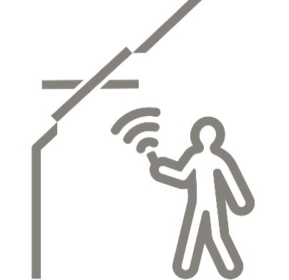
GGL 3070 INTEGRA- električni krovni prozor sa daljinskim upravljanjem
 | Nabavka i ugradnja VELUX krovnog prozora tipa GGL Integra. Dimenzija
 | Izaberi* sa pojedinačnom** aluminijumskom opšivkom
 | tip opšivke***
 | , koja sadrži termo i hidroizolacioni set sa drenažnim kanalom.
 | Krovni prozor je napravljen od nordijske borovine sa petostrukom
 | laminacijom i sigurnosnim- laminiranim staklom 3+3-15-4,
 | sa unutrašnjim laminiranim i spoljašnjim kaljenim staklom.
 | Između stakala je ispunjen gasom Argonom. Premazan
 | je sa dva sloja akrilnog laka na vodenoj bazi. Prozor je sa srednjim
 | vešanjem i ručicom za otvaranje na gornjoj strani krila, gde se
 | nalazi i ventilacioni otvor sa filterom protiv prašine i insekata.
 | Prozor je sa integrisanim motorom i senzorom za zatvaranje u slučaju kiše.
 | Upravljanje prozorom se vrši pomoću daljinskog upravljača. |  |  |  | kom.

 |  |  |  |  |  |  |  |  | cena prozora sa opšivkom
 | dimenzije* | 55 x 78 CK02 | opšivka** | pojedinačna |  |  |  |  | 55 x 78 | 97,900 | din.
 |  | 55 x 98 CK04 |  | kombinovana |  |  |  |  | 55 x 98 | 101,150 | din.
 |  | 66 x 98 FK04 |  |  |  |  |  |  | 66 x 98 | 106,650 | din.
 |  | 66 x 118 FK06 |  |  |  |  |  |  | 66 x 118 | 108,983 | din.
 |  | 66 x 140 FK08 |  |  |  |  |  |  | 66 x 140 | 113,150 | din.
 |  | 78 x 98 MK04 | tip opšivke*** | EDW - za talasaste krovne pokrivače |  |  |  |  | 78 x 98 | 108,400 | din.
 |  | 78 x 118 MK06 |  | EDS - za ravne krovne pokrivače |  |  |  |  | 78 x 118 | 113,150 | din.
 |  | 78 x 140 MK08 |  | EDB - za biber crep |  |  |  |  | 78 x 140 | 118,483 | din.
 |  | 78 x 160 MK10 |  | EKW - za talasaste krovne pokrivače, kombinovana |  |  |  |  | 78 x 160 | 128,400 | din.
 |  | 94 x 118 PK06 |  | EKS - za ravne krovne pokrivače, kombinovana |  |  |  |  | 94 x 118 | 127,483 | din.
 |  | 94 x 140 PK08 |  |  |  |  |  |  | 94 x 140 | 130,733 | din.
 |  | 114 x 118 SK06 |  |  |  |  |  |  | 114 x 118 | 130,150 | din.
 |  | 114 x 140 SK08 |  |  |  |  |  |  | 114 x 140 | 139,650 | din.

GGU 0070 INTEGRA-električni krovni prozor sa daljinskim upravljanjem, presvučen poliuretanom
 | Nabavka i ugradnja VELUX krovnog prozora tipa GGU Integra. Dimenzije
 | Izaberi* sa pojedinačnom** aluminijumskom opšivkom
 | tip opšivke***
 | , koja sadrži termo i hidroizolacioni set sa drenažnim kanalom.
 | Krovni prozor je napravljen od nordijske borovine sa višestrukom
 | laminacijom i sigurnosnim- laminiranim staklom 3+3-15-4,
 | sa unutrašnjim laminiranim i spoljašnjim kaljenim staklom.
 | Između stakala je ispunjen gasom Argonom. Obložen je slojem
 | poliuretana i prmenazan p.u. belom bojom. Prozor je sa srednjim
 | vešanjem i ručicom za otvaranje na gornjoj strani krila, gde se
 | nalazi i ventilacioni otvor sa filterom protiv prašine i insekata.
 | Prozor je sa integrisanim motorom i senzorom za zatvaranje u slučaju kiše.
 | Upravljanje prozorom se vrši pomoću daljinskog upravljača. |  |  |  | kom.

 |  |  |  |  |  |  |  |  | cena prozora sa opšivkom bez PDV-a
 | dimenzije* | 55 x 78 CK02 | opšivka** | pojedinačna |  |  |  |  | 55 x 78 | 106,317 | din.
 |  | 55 x 98 CK04 |  | kombinovana |  |  |  |  | 55 x 98 | 110,233 | din.
 |  | 66 x 98 FK04 |  |  |  |  |  |  | 66 x 98 | 116,900 | din.
 |  | 66 x 118 FK06 |  |  |  |  |  |  | 66 x 118 | 119,483 | din.
 |  | 66 x 140 FK08 |  |  |  |  |  |  | 66 x 140 | 124,483 | din.
 |  | 78 x 98 MK04 | tip opšivke*** | EDW - za talasaste krovne pokrivače |  |  |  |  | 78 x 98 | 118,900 | din.
 |  | 78 x 118 MK06 |  | EDS - za ravne krovne pokrivače |  |  |  |  | 78 x 118 | 124,483 | din.
 |  | 78 x 140 MK08 |  | EDB - za biber crep |  |  |  |  | 78 x 140 | 130,817 | din.
 |  | 78 x 160 MK10 |  | EKW - za talasaste krovne pokrivače, kombinovana |  |  |  |  | 78 x 160 | 142,733 | din.
 |  | 94 x 118 PK06 |  | EKS - za ravne krovne pokrivače, kombinovana |  |  |  |  | 94 x 118 | 141,650 | din.
 |  | 94 x 140 PK08 |  |  |  |  |  |  | 94 x 140 | 145,483 | din.
 |  | 114 x 118 SK06 |  |  |  |  |  |  | 114 x 118 | 144,817 | din.
 |  | 114 x 140 SK08 |  |  |  |  |  |  | 114 x 140 | 156,233 | din.

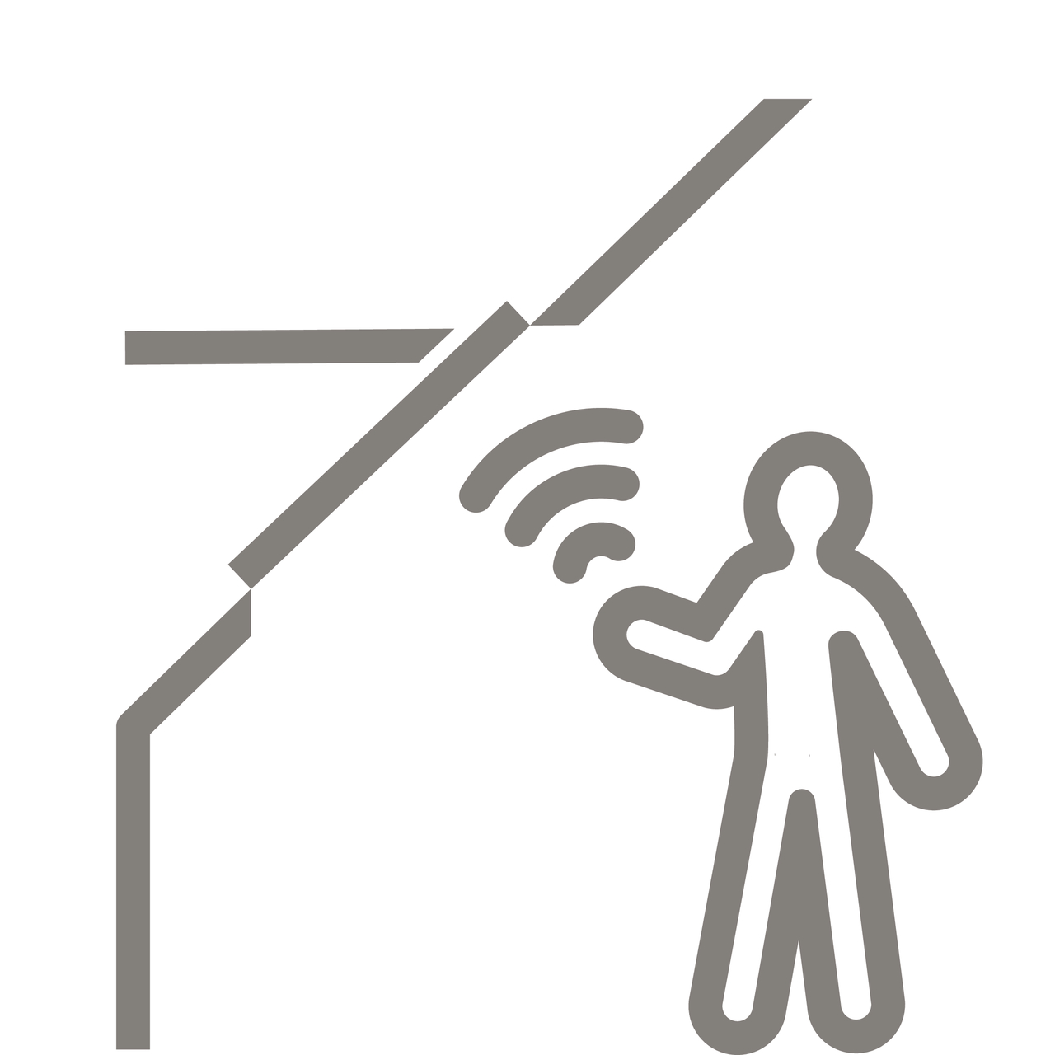
GPU 007021A INTEGRA -električni krovni prozor sa daljinskim upravljanjem
 | Nabavka i ugradnja VELUX krovnog prozora tipa GPU integra, dimenzija
 | Izaberi* sa pojedinačnom** aluminijumskom opšivkom
 | tip opšivke***
 | , koja sadrži termo i hidroizolacioni set sa drenažnim kanalom.
 | Krovni prozor je napravljen od nordijske borovine sa petostrukom
 | laminacijom i sigurnosnim- laminiranim staklom 3+3-15-4,
 | sa unutrašnjim laminiranim i spoljašnjim kaljenim staklom.
 | Između stakala je ispunjen gasom Argonom. Termo-modifikovano
 | drveno jezgro obloženo je slojem poliuretana i prmenazan
 | poliuretanskom belom bojom. Prozor je sa središnjim i gornjim
 | vešanjem i ručicom za otvaranje na gornjoj strani krila, gde senalazi i
 | ventilacioni otvor sa filterom protiv prašine i insekata.
 | Prozor je sa integrisanim motorom i senzorom za zatvaranje u slučaju kiše.
 | Upravljanje prozorom se vrši pomoću daljinskog upravljača. |  |  |  | kom.

 |  |  |  |  |  |  |  |  | cena prozora sa opšivkom bez PDV-a
 | dimenzije* | 66 x 118 FK06 | opšivka** | pojedinačna |  |  |  |  | 66 x 118 | 149,400 | din.
 |  | 66 x 140 FK08 |  | kombinovana |  |  |  |  | 66 x 140 | 154,400 | din.
 |  | 78 x 118 MK06 |  |  |  |  |  |  | 78 x 118 | 154,400 | din.
 |  | 78 x 140 MK08 |  |  |  |  |  |  | 78 x 140 | 160,733 | din.
 |  | 94 x 118 PK06 |  |  |  |  |  |  | 94 x 118 | 171,567 | din.
 |  | 94 x 140 PK08 | tip opšivke*** | EDW - za talasaste krovne pokrivače |  |  |  |  | 94 x 140 | 175,400 | din.
 |  | 114 x 118 SK06 |  | EDS - za ravne krovne pokrivače |  |  |  |  | 114 x 118 | 174,733 | din.
 |  | 114 x 140 SK08 |  | EDB - za biber crep |  |  |  |  | 114 x 140 | 186,150 | din.
 |  |  |  | EKW - za talasaste krovne pokrivače, kombinovana
 |  |  |  | EKS - za ravne krovne pokrivače, kombinovana


KIX 300 - VELUX ACTIVE
 | Nabavka i ugradnja VELUX ACTIVE KIX 300, automatska kontrola unutrašnje klime
 | Prati tri parametra: temperaturu, vlažnost vazduha i nivo CO₂.
 | Sistem automatski reguliše otvaranje i zatvaranje krovnoh prozora,
 | unutrašnjih i spoljašnjih roletni.

 |  |  |  |  | kom.

 |  |  |  |  |  |  |  |  | cena VELUX ACTIVE bez PDV-a
 |  |  |  |  |  |  |  |  | KIX 300 | 24,992 | din.
 | DODATNA OPREMA

 | KIG 300 - VELUX App Control, kontrola svih VELUX INTEGRA proizvoda preko aplikacije |  |  |  |  |  |  |  | cena kontrolnog sistema bez PDV-a
 |  |  |  |  |  |  |  |  | KIG 300 EU | 12,742 | din.

 | KLA 300 EU - senzor za unutrašnju klimu |  |  |  |  |  |  |  | cena senzora bez PDV-a
 |  |  |  |  |  |  |  |  | KLA 300 EU | 10,825 | din.

 | KLN 300 EU - prekidač za zaključavanje |  |  |  |  |  |  |  | cena prekidača bez PDV-a
 |  |  |  |  |  |  |  |  | KLN 300 EU | 5,408 | din.

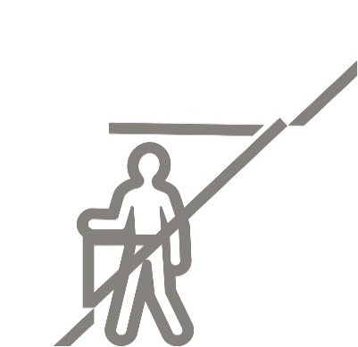
GDL 3066 - krovni balkon
 | Nabavka i ugradnja krovnog balkona GDL Cabrio sa opšivkom
 | za izaberi* sa termo i hidroizolacionim setom.
 | Dimenzije izaberi **
 | Krovni prozor je napravljen od nordijske borovine sa petostrukom
 | laminacijom i sigurnosnim- niskoenergetskim staklom 3+3-12-3-12-4,
 | gde je unutra laminirano a spolja, kaljeno staklo.
 | Cabrio je kombinacija dva krovna prozora gde se otvaranjem dobija
 | krovni balkon. Otvaranje donjeg dela, automatski podiže
 | integrisanu ogradu, koja pruža sigurnost.
 | Mogu se ugraditi na krovu nagibu od 35° do 53° |  |  |  | kom.

 |  |  |  |  |  |  |  |  | cena balkona sa opšivkom bez PDV-a
 |  |  | tip opšivke* | EDW - za talasaste krovne pokrivače
 |  |  |  | EDS - za ravne krovne pokrivače |  |  |  |  |  | EDW 2000 | EDS 2000
 |  |  |  |  |  |  |  | MK19 78 x 252 |  | 295,058 | 295,058 | din.
 |  |  | dimenzije ** | MK19 78 x 252 |  |  |  | PK19 94 x 252 |  | 324,725 | 324,725 | din.
 |  |  |  | PK19 94 x 252 |  |  |  | SK19 114 x 252 |  | 346,058 | 346,058 | din.
 |  |  |  | SK19 114 x 252


GEL 3065 - krovna terasa
 | Nabavka i ugradnja krovne terase GEL 3065 sa opšivkom
 | za talasaste krovne pokrivače EEW sa termo i hidroizolacionim setom BDX.
 | Dimenzije M08 78 x 245
 | Krovni prozor je napravljen od nordijske borovine sa petostrukom
 | laminacijom i sigurnosnim- niskoenergetskim staklom 3+3-12-3-12-4,
 | gde je unutra laminirano a spolja, kaljeno staklo.
 | Rešenje uključuje krovne prozore s donjim upravljanjem GEL,
 | vertikalni fasadni element * izaberi

 | Mogu se ugraditi na krovu nagibu od 35° do 53° |  |  |  | kom.

 |  |  |  |  |  |  |  |  | cena balkona sa opšivkom bez PDV-a
 |  |  |  |  |  |  |  |  | prozor GEL 3065 sa WEA/WEB |  |  | 387,891 | din
 |  |  | vertikalni element* | WEA -vertikalni element otvaranje na desno |  |  |  |  | opšivka EEW |  |  | 17,992 | din
 |  |  |  | WEB - vertikalni element otvaranje na levo |  |  |  |  | termo/hidro setBDX |  |  | 4,825 | din
 |  |  |  | WEC - vertikalni element fiksni |  |  |  |  |  |  |  | 410,708 | din

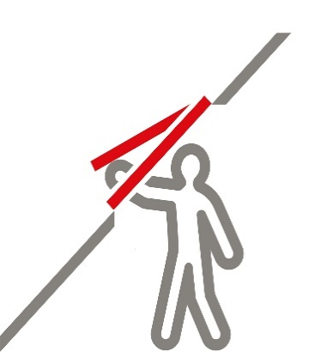
VLT- izlaz na krov
 | Nabavka i ugradnja svetlosnog otvora sa intergrisanom opšivkom.
 | tip VLT | dimenzije | *izaberi
 | Otvra se prema napolje i ima tri pozicije sa ventilaciju.
 | Okvir je napravljen od borovine a krilo od aluminijuma.
 | Namenjen je za krovne nagibe od 15° do 60° |  |  |  | kom.

 | dimenzije* |  |  |  |  |  |  |  | cena izlaza na krov bez PDV-a
 |  | 45 x 55 |  |  |  |  |  |  |  | 45 x 55 | 12,742 | din.
 |  | 45 x 73 |  |  |  |  |  |  |  | 45 x 73 | 17,492 | din.


GVT- izlaz na krov
 | Nabavka i ugradnja izlaza na krov sa intergrisanom opšivkom.
 | tip GVT | dimenzije | 54 x 83
 | Otvra se bočno prema napolje i ima tri pozicije sa ventilaciju.
 | Okvir i integrisana opšivka napravljeni su od crnog poliuretana.
 | Namenjen je za krovne nagibe od 15° do 60° |  |  |  | kom.

 | dimenzije* |  |  |  |  |  |  |  | cena izlaza na krov bez PDV-a
 |  | 54 x 83 |  |  |  |  |  |  |  | 54 x 83 | 20,658 | din.


GXL/GXU - izlaz na krov za nastanjena potkrovlja
 | Nabavka i ugradnja izlaza na krov za nastanjena potkrovlja.
 | Tip izaberi* | dimenzije | 66 x 118
 | Otvra se bočno prema napolje i ima integrisanu ventilaciju
 | sa filterom za prašinu i insekte.
 | Sa unutreašnje strane je sigurnosno laminirano staklo a sa spoljne
 | strane se nalazi kaljeno staklo 3+3-15-4
 | Namenjen je za krovne nagibe od 15° do 85° |  |  |  | kom.

 | tip* | GXL - izrađen od nordiske borovine sa petostrukom laminacijom i viša premaza akrilnog laka
 |  |  |  |  |  |  |  |  | cena prozora sa opšivkom bez PDV-a
 | dimenzije* | 66 x 118 FK06 | opšivka** | pojedinačna |  |  |  |  |  | 66 x 118 | 75,483 | din.
 |  | 78 x 98 MK04 |  |  |  |  |  |  |  | 78 x 98 | 73,733 | din.

 |  | GXU - izrađen od laminiranog drveta obloženog poliuretanom- bez dodatnog održavanja

 | dimenzije* | 55 x 98 CK04 |  | pojedinačna |  |  |  |  |  | 66 x 118 | 68,150 | din.
 |  | 55 x 118 CK06 |  | kombinovana |  |  |  |  |  | 55 x 118 | 74,483 | din.
 |  | 66 x 118 FK06 |  |  |  |  |  |  |  | 78 x 118 | 83,900 | din.
 |  |  | tip opšivke*** | EDW - za talasaste krovne pokrivače
 |  |  |  | EDS - za ravne krovne pokrivače
 |  |  |  | EDB - za biber crep
 |  |  |  | EKW - za talasaste krovne pokrivače, kombinovana
 |  |  |  | EKS - za ravne krovne pokrivače, kombinovana

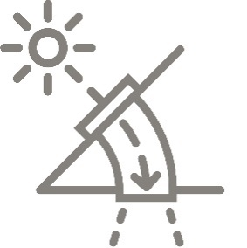
TWF- svetlosni tunel za kosi krov sa savitljivom tubom
 | Nabavka i ugradnja svetlosnog tunela tipa TWF
 | od aluminijumske konstrukcije, poliuretanskom opšivkom
 | i kaljenim staklom debljine 4 mm, na krovu
 | i unutrašnji difuzer sa duplim akrilnim staklom i belim
 | ukrasnim prstenom za plafon. Svetlost se prenosi savitljivim
 | tubusom dužine do 2 m i prečnika 35 cm |  |  |  | kom.

 |  |  |  |  |  |  |  |  |  | cena svetlosnog tunela bez PDV-a
 |  |  |  |  |  |  |  |  |  | TWF | 38,158 | din.

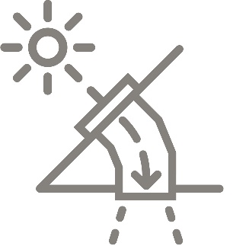
TWR-svetlosni tunel za kosi krov sa nesavitljivom tubom
 | Nabavka i ugradnja svetlosnog tunela tipa TWR
 | od aluminijumske konstrukcije, poliuretanskom opšivkom
 | i kaljenim staklom debljine 4 mm, na krovu
 | i unutrašnji difuzer sa duplim akrilnim staklom i belim
 | ukrasnim prstenom za plafon. Svetlost se prenosi nesavitljivim
 | tubusom dužine do 1.7 m i prečnika 35 cm, sa velikik stepenom
 | refleksije. Može se produžiti preko dodatnih elemenata-ZTR |  |  |  | kom.

 |  |  |  |  |  |  |  |  |  | cena svetlosnog tunela bez PDV-a
 |  |  |  |  |  |  |  |  |  | TWR | 45,492 | din.


TCF- svetlosni tunel za kosi krov sasavitljivom tubom
 | Nabavka i ugradnja svetlosnog tunela tipa TCF
 | od PVC konstrukcije sa providnom kupolom na vrhu
 | i unutrašnjim difuzerom sa duplim akrilnim staklom i belim
 | ukrasnim prstenom za plafon. Svetlost se prenosi savitljivim
 | tubusom dužine do 0.9 m i prečnika 35 cm |  |  |  | kom.

 |  |  |  |  |  |  |  |  |  | cena svetlosnog tunela bez PDV-a
 |  |  |  |  |  |  |  |  |  | TCF | 40,825 | din.


TCR-svetlosni tunel za ravan krov sa nesavitljivom tubom
 | Nabavka i ugradnja svetlosnog tunela tipa TWR
 | od PVC konstrukcije sa providnom kupolom na vrhu
 | i unutrašnjim difuzerom sa duplim akrilnim staklom i belim
 | ukrasnim prstenom za plafon. Svetlost se prenosi nesavitljivim
 | tubusom dužine do 1.7 m i prečnika 35 cm, sa velikik stepenom
 | refleksije. Može se produžiti preko dodatnih elemenata-ZTR |  |  |  | kom.

 |  |  |  |  |  |  |  |  |  | cena svetlosnog tunela bez PDV-a
 |  |  |  |  |  |  |  |  |  | TCR | 62,817 | din.

ZTR - nastavak za svetlostne tunele sa nesavitljivom tubom
 |  |  |  |  |  |  |  |  |  | cena nastavka bez PDV-a
 |  |  |  |  |  |  |  | ZTR 0K14 0062 - 62cm |  |  | 6,742 | din.
 |  |  |  |  |  |  |  | ZTR 0K14 0124 - 124cm |  |  | 10,492 | din.


VFE-vertikalni element sa mogućnošću otvaranja
 | Nabavka i ugradnja vertikalnog elementa VFE dimenzije* sa opšivkom
 | tip opšivke ** i sigurnosnim laminiranim
 | staklom 4-14,5-(3+3). Montira ispod krovnog prozora na parapetnom
 | delu zida. Napravljen je od laminirane borovine. Može da se otvara
 | ( ugao 15°-19°) sa vešanjemu donjoj zoni i ručicom u gornjem delu |  |  |  | kom.

 |  |  |  |  |  |  |  |  | cena prozora bez opšivke bez PDV-a
 | dimenzije* | 78 x 60 MK31 | tip opšivke*** | EFW - za talasaste krovne pokrivače |  |  |  |  | 78 x 60 | 58,325 | din.
 |  | 78 x 95 MK35 |  | EFS - za ravne krovne pokrivače |  |  |  |  | 78 x 95 | 66,325 | din.
 |  | 94 x 60 PK31 |  |  |  |  |  |  | 94 x 60 | 63,658 | din.
 |  | 94 x 95 PK35 |  |  |  |  |  |  | 94 x 95 | 74,908 | din.
 |  | 114 x 60 SK31 |  |  |  |  |  |  | 114 x 60 | 65,658 | din.
 |  | 114 x 95 SK35 |  |  |  |  |  |  | 114 x 95 | 82,242 | din.

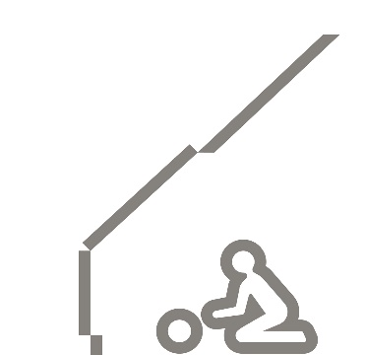
VIU- vertikalni element - fiksni
 | Nabavka i ugradnja vertikalnog elementa VIU dimenzije* sa opšivkom
 | tip opšivke ** i sigurnosnim laminiranim
 | staklom 4-14,5-(3+3). Montira ispod krovnog prozora na parapetnom.
 | delu zida Napravljen je od laminirane borovine i presvučen slojem
 | poliuretana.Bele je boje. Element je fiksni- nema mogućnost otvaranja |  |  |  | kom.

 | dimenzije* |  | tip opšivke*** | EFW - za talasaste krovne pokrivače |  |  |  |  | cena prozora bez opšivke bez PDV-a
 |  | 78 x 95 MK35 |  | EFS - za ravne krovne pokrivače |  |  |  |  | 78 x 95 | 53,742 | din.
 |  | 94 x 95 PK35 |  |  |  |  |  |  | 94 x 95 | 60,742 | din.
 |  | 114 x 95 SK35 |  |  |  |  |  |  | 114 x 95 | 66,658 | din.

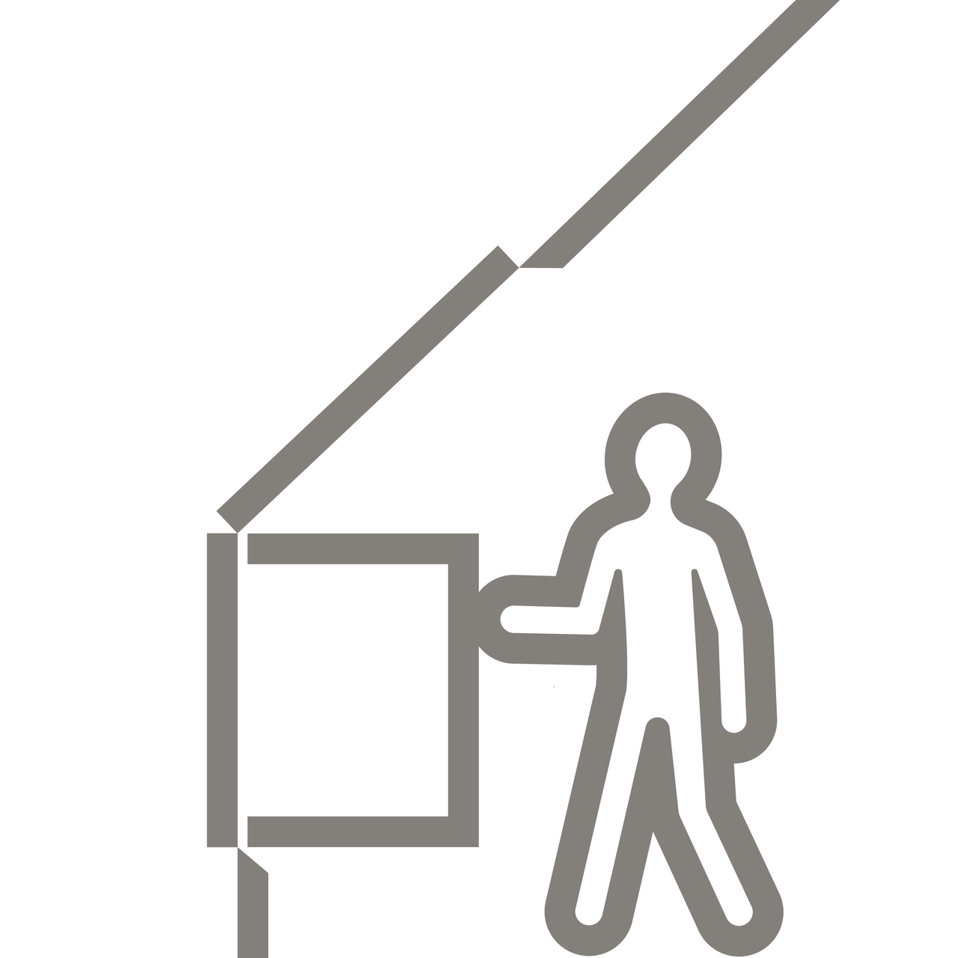
VFA/VFB 3070 - vertikalni element
 | Nabavka i ugradnja vertikalnog elementa VFA (sa levim otvaranjem) /
 | VFB (sa desnim otvaranjem). Moguća ugradnja na nagibu od 15° do 55° dimenzije*
 | sa opšivkom tip opšivke ** Montira se ispod krovnog prozora na parapetnom
 | delu zida. Napravljen je od nordijske borovine sa petostrukom laminacijom,
 | sigurnosnim- niskoenergetskim staklom 4-15-3+3,
 | sa unutrašnjim laminiranim i spoljašnjim kaljenim staklom.
 | Premazan je sa tri sloja akrilnog laka na bazi vode. Uw = 1.3, Ug = 1.0 |  |  |  | kom.

 | dimenzije* |  | tip opšivke*** | EFW - za talasaste krovne pokrivače |  |  |  |  | cena prozora bez opšivke bez PDV-a
 |  | 78 x 95 MK35 |  | EFS - za ravne krovne pokrivače |  |  |  |  | 78 x 95 | 70,992 | din.
 |  | 78x115 MK36 |  |  |  |  |  |  | 78x115 | 75,908 | din.
 |  | 78x137 MK38 |  |  |  |  |  |  | 78x137 | 78,742 | din.
 |  | 94x95 PK35 |  |  |  |  |  |  | 94x95 | 80,158 | din.
 |  | 94x115 PK36 |  |  |  |  |  |  | 94x115 | 82,992 | din.
 |  | 94x137 PK38 |  |  |  |  |  |  | 94x137 | 86,575 | din.
 |  | 114x95 SK35 |  |  |  |  |  |  | 114x95 | 87,992 | din.
 |  | 114x115 SK36 |  |  |  |  |  |  | 114x115 | 89,408 | din.
 |  | 114x137 SK38 |  |  |  |  |  |  | 114x137 | 92,242 | din.

GGLS 2070 - studio 3u1 krovni prozor
 | Nabavka i ugradnja VELUX krovnog prozora tipa GGLS dimenzija 184x118
 | sa aluminijumskom opšivkom tip opšivke*
 | Prozor se sastoji od tri elementa od kojih je središnji fiksni i dva prozora
 | sa središnjim vešanjem i ručicom za otvaranje na gornjoj strani krila, gde se
 | nalazi i ventilacioni otvor sa filterom protiv prašine i insekata.
 | Krovni prozor je napravljen od nordijske borovine sa petostrukom
 | laminacijom i sigurnosnim- niskoenergetskim staklom 4-15-3+3,
 | sa unutrašnjim laminiranim i spoljašnjim kaljenim staklom.
 | Između stakala je ispunjen gasom Argonom. Ofarban je belom bojom.
 |  |  |  |  | kom.

 |  |  |  |  |  |  |  |  | cena GGLS bez opšivke i bez PDV-a
 |  | 184 x 118 | tip opšivke* | EDWS - za talasaste krovne pokrivače |  |  |  |  | 184 x 118 | 124,242 | din
 |  | 184 x 140 |  | EDLS - za ravne krovne pokrivače |  |  |  |  | 184 x 140 | 145,325 | din

 |  |  |  |  |  |  |  |  | opšivka
 |  |  |  |  |  |  | EDWS/EDLS |  | 184 x 118 | 43,575 | din
 |  |  |  |  |  |  |  |  | 184 x 140 | 46,658 | din

PROZORI SA KUPOLOM ZA RAVNE KROVOVE

CFJ KUPOLA - FIKSNA bazna jedinica
 | Nabavka i ugradnja kupole sa fiksnom baznom jedinicom tipa CFJ -VELUX
 | dimenzije* , visinom uzdignuća ** cm
 | i sa *** slojnom neprovidnom oblogom kupole ISJ.
 | Montaža je za krovove nagiba od 0-15°.
 | Baza kupole je napravlena od visoko kvalitetnog PVC materijala.
 | Baza kupole je ispunjena polistirenom radi efikasne izolacije.
 | Obloga kupole je neprovidna i napravljena od akrila ili polikarbonata. |  |  |  | kom.

 |  |  |  |  | CENOVNIK | visina uzignuća**15cm |  | visina uzignuća**30cm |  | visina uzignuća**50cm
 |  |  |  |  | dimenzija * | dvoslojna | troslojna | dvoslojna | troslojna | dvoslojna | troslojna
 | dimenzija * | 60x60 | visina uzdignuća** | 15 cm | 60x60 | 34,650 | 38,150 | 38,983 | 42,483 | 57,150 | 60,650 | din.
 |  | 80x80 |  | 30 cm | 80x80 | 45,817 | 49,900 | 52,150 | 56,233 | 78,567 | 82,650 | din.
 |  | 90x60 |  | 50 cm | 90x60 | 41,233 | 44,983 | 46,733 | 50,483 | 69,900 | 73,650 | din.
 |  | 90x90 |  |  | 90x90 | 51,233 | 55,817 | 58,317 | 62,900 | 88,067 | 92,650 | din.
 |  | 100x100 |  |  | 100x100 | 56,983 | 62,067 | 64,817 | 69,900 | 97,900 | 102,983 | din.
 |  | 120x90 | broj slojeva obloge*** |  | 120x90 | 59,233 | 64,567 | 67,400 | 72,733 | 101,817 | 107,150 | din.
 |  | 120x120 |  | dvoslojna | 120x120 | 71,567 | 78,150 | 81,150 | 87,733 | 121,483 | 128,067 | din.
 |  | 150x100 |  | troslojna | 150x100 | 72,983 | 79,733 | 82,900 | 89,650 | 124,233 | 130,983 | din.
 |  | 150x150 |  |  | 150x150 | 97,567 | 106,733 | 110,483 | 119,650 | 164,733 | 173,900 | din.
 |  | 200x100 |  |  | 200x100 | 102,317 | 111,983 |  |  |  |  | din.

CVJ KUPOLA - sa mogućnošću otvaranja- ventiliranja
 | Nabavka i ugradnja kupole sa mogućnošću otvraranja-ventiliranja tipa CVJ -VELUX
 | dimenzije* , visinom uzdignuća ** cm
 | i sa *** slojnom neprovidnom oblogom kupole ISJ.
 | Montaža je za krovove nagiba od 0-15°.
 | Baza kupole je napravlena od visoko kvalitetnog PVC materijala.
 | Baza kupole je ispunjena polistirenom radi efikasne izolacije.
 | Obloga kupole je neprovidna i napravljena od akrila ili polikarbonata.
 | Na kupoli-bazi je ugrađen elektro motor koji otvara gornju oblogu kupole i povezuje se
 | na elektro mrežu. |  |  |  | kom.

 |  |  |  |  | CENOVNIK | visina uzignuća**15cm |  | visina uzignuća**30cm |  | visina uzignuća**50cm
 |  |  |  |  | dimenzija * | dvoslojna | troslojna | dvoslojna | troslojna | dvoslojna | troslojna
 | dimenzija * | 60x60 | visina uzdignuća** | 15 cm | 60x60 | 89,900 | 93,400 | 94,233 | 97,733 | 112,400 | 115,900 | din.
 |  | 80x80 |  | 30 cm | 80x80 | 101,067 | 105,150 | 107,400 | 111,483 | 133,817 | 137,900 | din.
 |  | 90x60 |  | 50 cm | 90x60 | 96,483 | 100,233 | 101,983 | 105,733 | 125,150 | 128,900 | din.
 |  | 90x90 |  |  | 90x90 | 106,483 | 111,067 | 113,567 | 118,150 | 143,317 | 147,900 | din.
 |  | 100x100 |  |  | 100x100 | 112,233 | 117,317 | 120,067 | 125,150 | 153,150 | 158,233 | din.
 |  | 120x90 | broj slojeva obloge*** |  | 120x90 | 114,483 | 119,817 | 122,650 | 127,983 | 157,067 | 162,400 | din.
 |  | 120x120 |  | dvoslojna | 120x120 | 126,817 | 133,400 | 136,400 | 142,983 | 176,733 | 183,317 | din.
 |  | 150x100 |  | troslojna | 150x100 | 128,233 | 134,983 | 138,150 | 144,900 | 179,483 | 186,233 | din.
 |  | 150x150 |  |  | 150x150 | 152,817 | 161,983 | 165,733 | 174,900 | 219,983 | 229,150 | din.
 |  | 200x100 |  |  | 200x100 | 157,567 | 167,233 |  |  |  |  | din.


CFP 0073U-fiksni krovni prozor za ravan krov sa kupolom
 | Nabavka i ugradnja fiksnog krovnog prozora za ravan krov tipa CFP- VELUX
 | dimnzije * sa tip kupole ** kupolom, za nagib od 0-15°
 | Toplotna propustljivost: Uw = 0.72 W/m² K ( stand. EN 1873)
 | Napravljen je od kvalitetnog PVC profila, bele boje i ispunjen je
 | polistirenom. Sadrži niskoenergetsko, sigurnosno,laminirano staklo.
 | 4-14,5-(3+3). Kupola je napravljena od akrila ili polikarbonata.
 | Vodo nepropusna veza sa krovnim prekrivačem postiže se
 | upotrebom materijala koji se mogu nanostiti lepljenjem, topljenjem ili mazanjem. |  |  |  | kom.

 |  |  |  |  |  |  |  |  | cena prozora sa kupolom bez PDV-a
 | dimenzije* |  | tip kupole**
 |  | 60x60 |  | providna ISD0000 |  |  |  |  | 60x60 | 53,900 | din.
 |  | 60x90 |  | mlečno bela ISD01000 |  |  |  |  | 60x90 | 59,150 | din.
 |  | 80x80 |  |  |  |  |  |  | 80x80 | 62,900 | din.
 |  | 90x90 |  |  |  |  |  |  | 90x90 | 71,233 | din.
 |  | 90x120 |  |  |  |  |  |  | 90x120 | 81,817 | din.
 |  | 100x100 |  |  |  |  |  |  | 100x100 | 75,817 | din.
 |  | 100x150 |  |  |  |  |  |  | 100x150 | 93,317 | din.
 |  | 120x120 |  |  |  |  |  |  | 120x120 | 93,983 | din.
 |  | 150x150 |  |  |  |  |  |  | 150x150 | 125,817 | din.


CVP 0573UA- električni krovni prozor sa kupolom za ravan krov na daljnsko upravljanje
 | Nabavka i ugradnja električnog krovnog prozora za ravan krov tipa CVP-VELUX
 | dimnzije * sa tip kupole ** kupolom, za nagib od 0-15°
 | Toplotna propustljivost: Uw = 0.72 W/m² K ( stand. EN 1873)
 | Napravljen je od kvalitetnog PVC profila, bele boje i ispunjen je
 | polistirenom. Sadrži niskoenergetsko, sigurnosno,laminirano staklo.
 | 4-14,5-(3+3). Kupola je napravljena od akrila ili polikarbonata.
 | Model prozora ima mogućnost otvaranja prozora sa
 | kupolom i to putem daljinskog upravljača radi potrebne ventilacije.
 | Poseduje ugrađen senzor za kišu.
 | Vodo-nepropusna veza sa krovnim prekrivačem postiže se upotrebom
 | materijala koji se mogu nanostiti lepljenjem, topljenjem ili mazanjem. |  |  |  | kom.

 |  |  |  |  |  |  |  |  | cena prozora sa kupolom bez PDV-a
 | dimenzije* |  | tip kupole**
 |  | 60x60 |  | providna ISD0000 |  |  |  |  | 60x60 | 115,400 | din.
 |  | 60x90 |  | mlečno bela ISD01000 |  |  |  |  | 60x90 | 120,650 | din.
 |  | 80x80 |  |  |  |  |  |  | 80x80 | 124,400 | din.
 |  | 90x90 |  |  |  |  |  |  | 90x90 | 132,733 | din.
 |  | 90x120 |  |  |  |  |  |  | 90x120 | 143,317 | din.
 |  | 100x100 |  |  |  |  |  |  | 100x100 | 137,317 | din.
 |  | 100x150 |  |  |  |  |  |  | 100x150 | 154,817 | din.
 |  | 120x120 |  |  |  |  |  |  | 120x120 | 155,483 | din.
 |  | 150x150 |  |  |  |  |  |  | 150x150 | 187,317 | din.

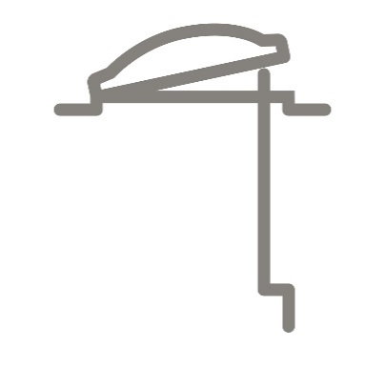
CVP 0073U- krovni prozor sa kupolom za ravan krov - ručno otvaranje kurblom
 | Nabavka i ugradnja krovnog prozora za ravan krov tipa CVP-VELUX
 | koji može da se otvara ručno uz pomoć kurble do određenog stepena,
 | dimnzije * sa tip kupole ** kupolom, za nagib od 0-15°
 | Toplotna propustljivost: Uw = 0.72 W/m² K ( stand. EN 1873)
 | Napravljen je od kvalitetnog PVC profila, bele boje i ispunjen je
 | polistirenom. Sadrži niskoenergetsko, sigurnosno,laminirano staklo.
 | 4-14,5-(3+3). Kupola je napravljena od akrila ili polikarbonata.
 | Model prozora ima mogućnost otvaranja prozora sa
 | kupolom i to ručno uz pomoć KURBLE radi potrebne ventilacije .
 | Vodo-nepropusna veza sa krovnim prekrivačem postiže se upotrebom
 | materijala koji se mogu nanostiti lepljenjem, topljenjem ili mazanjem. |  |  |  | kom.

 |  |  |  |  |  |  |  |  | cena prozora sa kupolom bez PDV-a
 | dimenzije* |  | tip kupole**
 |  | 60x60 |  | providna ISD0000 |  |  |  |  | 60x60 | 87,817 | din.
 |  | 60x90 |  | mlečno bela ISD01000 |  |  |  |  | 60x90 | 93,067 | din.
 |  | 80x80 |  |  |  |  |  |  | 80x80 | 96,817 | din.
 |  | 90x90 |  |  |  |  |  |  | 90x90 | 105,150 | din.
 |  | 90x120 |  |  |  |  |  |  | 90x120 | 115,733 | din.
 |  | 100x100 |  |  |  |  |  |  | 100x100 | 109,733 | din.
 |  | 100x150 |  |  |  |  |  |  | 100x150 | 127,233 | din.
 |  | 120x120 |  |  |  |  |  |  | 120x120 | 127,900 | din.

CFU - fiksni prozor za ravan krov - Nova generacija
 | Nabavka i ugradnja fiksnog krovnog prozora tip CFU Nova generacija-VELUX
 | dimenzija* sa** staklenom jedinicom kao i
 | kupolom koja može biti ***
 | Donji element-fiksna baza napravljena je jezgra- laminirano drvo, koje je obloženo slojem
 | izdržljivog poliuretana koji mu obezbeđuje površinu koja ne traži održavanje.
 | Postoji na njemu specijalno dizajnirana termotehnologija
 | Staklena jedinica obezbeđuje odličnu termo zaštitu. Između stakala je gas Argon.
 | Gornje ravno/zakrivljeno staklo je kaljeno, od ivice do ivice i obezbeđuje strukturalno
 | zastakljivanje sa CE oznakom-pričvšćivanje bez mehaničkih komponenti za bazu. |  |  |  |  |  |  |  | CFU fiksni prozor za ravan krov
 |  |  |  |  |  |  |  |  | oblik kupole stakla
 |  |  |  |  |  |  |  |  | ravno staklo |  | zakrivljeno staklo
 | dimenzije* |  | staklena jedinica ** |  |  |  |  | dimenzija | dvoslojna | troslojna | dvoslojan | troslojna
 |  | 60x60 |  | dvoslojna 4-16-4 |  |  |  | 60x60 | 76,900 | 87,983 | 92,483 | 103,567 | din.
 |  | 80x80 |  | troslojna 4-14-3+3 -laminirana |  |  |  | 80x80 | 91,650 | 104,900 | 110,233 | 123,483 | din.
 |  | 90x60 |  |  |  |  |  | 90x60 | 84,900 | 97,150 | 102,067 | 114,317 | din.
 |  | 90x90 | oblik kupole*** |  |  |  |  | 90x90 | 101,817 | 116,483 | 122,483 | 137,150 | din.
 |  | 100x100 |  | ravno staklo ISU 2093 - nagib krova 2-15° |  |  |  | 100x100 | 113,150 | 129,483 | 136,067 | 152,400 | din.
 |  | 120x90 |  | zakrivljeno staklo ISU 1093 - nagib krova 0-15° |  |  |  | 120x90 | 117,650 | 134,567 | 141,567 | 158,483 | din.
 |  | 120x120 |  |  |  |  |  | 120x120 | 142,733 | 162,650 | 172,567 | 192,483 | din.
 |  | 150x80 |  |  |  |  |  | 150x80 | 130,900 | 148,817 | 158,650 | 176,567 | din.
 |  | 150x100 |  |  |  |  |  | 150x100 | 145,567 | 165,900 | 175,817 | 196,150 | din.
 |  | 150x120 |  |  |  |  |  | 150x120 | 167,733 | 190,733 | 203,317 | 226,317 | din.
 |  | 150x150 |  |  |  |  |  | 150x150 | 194,983 | 221,733 | 236,233 | 262,983 | din.
 |  | 200x60 |  |  |  |  |  | 200x60 | 148,483 | 168,817 | 179,900 | 200,233 | din.
 |  | 200x100 |  |  |  |  |  | 200x100 | 204,567 | 232,650 | 247,983 | 276,067 | din.

CVU - prozor za ravan krov sa motorom na daljinsko otvaranje - Nova generacija
 | Nabavka i ugradnja krovnog prozora na daljinsko otvaranje tip CVU Nova generacija-VELUX
 | dimenzija* sa** staklenom jedinicom kao i
 | kupolom koja može biti ***
 | Donji element- baza napravljena je jezgra- laminirano drvo, koje je obloženo slojem
 | izdržljivog poliuretana koji mu obezbeđuje površinu koja ne traži održavanje.
 | Postoji na njemu specijalno dizajnirana termotehnologija
 | u tom delu je električni motor koji otvara prozor preko daljiskog upravljača.
 | i povezuje se na električnu mrežu 220V. Ugrađen je i senzor za kišu.
 | Staklena jedinica obezbeđuje odličnu termo zaštitu. Između stakala je gas Argon.
 | Gornje ravno/zakrivljeno staklo je kaljeno, od ivice do ivice i obezbeđuje strukturalno
 | zastakljivanje sa CE oznakom-pričvšćivanje bez mehaničkih komponenti za bazu. |  |  |  |  |  |  |  | CVU prozor za ravan krov na daljinsko otvaranje
 |  |  |  |  |  |  |  |  | oblik kupole stakla
 |  |  |  |  |  |  |  |  | ravno staklo |  | zakrivljeno staklo
 | dimenzije* |  | staklena jedinica ** |  |  |  |  | dimenzija | dvoslojna | troslojna | dvoslojan | troslojna
 |  | 60x60 |  | dvoslojna 4-16-4 |  |  |  | 60x60 | 152,900 | 163,983 | 152,900 | 163,983 | din.
 |  | 80x80 |  | troslojna 4-14-3+3 -laminirana |  |  |  | 80x80 | 167,650 | 180,900 | 167,650 | 180,900 | din.
 |  | 90x60 |  |  |  |  |  | 90x60 | 160,900 | 173,150 | 160,900 | 173,150 | din.
 |  | 90x90 | oblik kupole*** |  |  |  |  | 90x90 | 177,817 | 192,483 | 177,817 | 192,483 | din.
 |  | 100x100 |  | ravno staklo ISU 2093 - nagib krova 2-15° |  |  |  | 100x100 | 189,150 | 205,483 | 189,150 | 205,483 | din.
 |  | 120x90 |  | zakrivljeno staklo ISU 1093 - nagib krova 0-15° |  |  |  | 120x90 | 193,650 | 210,567 | 193,650 | 210,567 | din.
 |  | 120x120 |  |  |  |  |  | 120x120 | 218,733 | 238,650 | 218,733 | 238,650 | din.
 |  | 150x80 |  |  |  |  |  | 150x80 | 206,900 | 224,817 | 206,900 | 224,817 | din.
 |  | 150x100 |  |  |  |  |  | 150x100 | 221,567 | 241,900 | 221,567 | 241,900 | din.
 |  | 150x120 |  |  |  |  |  | 150x120 | 243,733 | 266,733 | 243,733 | 266,733 | din.
 |  | 150x150 |  |  |  |  |  | 150x150 | 270,983 | 297,733 | 270,983 | 297,733 | din.
 |  | 200x60 |  |  |  |  |  | 200x60 | 224,483 | 244,817 | 224,483 | 244,817 | din.
 |  | 200x100 |  |  |  |  |  | 200x100 | 280,567 | 308,650 | 280,567 | 308,650 | din.


CXP 0473Q- krovni prozor sa kupolom za ravan krov - izlaz na krov
 | Nabavka i ugradnja krovnog prozora za ravan krov tipa CXP-VELUX
 | koji može da se otvara ručno i služi kao izlaz na krov,
 | dimnzije * sa tip kupole ** kupolom, za nagib od 0-15°
 | Toplotna propustljivost: Uw = 0.72 W/m² K ( stand. EN 1873)
 | Napravljen je od kvalitetnog PVC profila, bele boje i ispunjen je
 | polistirenom. Sadrži niskoenergetsko, sigurnosno,laminirano staklo.
 | 4-14,5-(3+3). Kupola je napravljena od akrila ili polikarbonata.
 | Model prozora ima mogućnost ručnog otvaranja prozora sa
 | kupolom koga zadržavaju amortizeri i služi kao IZLAZ NA RAVAN KROV .
 | Vodo-nepropusna veza sa krovnim prekrivačem postiže se upotrebom
 | materijala koji se mogu nanostiti lepljenjem, topljenjem ili mazanjem. |  |  |  | kom.

 |  |  |  |  |  |  |  |  | cena prozora sa kupolom bez PDV-a
 | dimenzije* |  | tip kupole**
 |  | 90x120 |  | providna ISD0000 |  |  |  |  | 90x120 | 159,400 | din.
 |  | 100x100 |  | mlečno bela ISD01000 |  |  |  |  | 100x100 | 147,650 | din.
 |  | 120x120 |  |  |  |  |  |  | 120x120 | 183,067 | din.

SISTEMI ZA ODIMLJAVANJE ZA RAVAN KROV


CSP 1073Q prozor za ravan krov sa kupolom za odimljavanje
 | Nabavka i ugradnja krovnog prozora za odimljavanje za ravan krov
 | tipa CSP-VELUX koji se automatski otvara pomoću senzora u slučaju pojave dima,
 | dimnzije * sa tip kupole ** kupolom, za nagib od 0-15°
 | Kupola je od akrilnog/ polikarbonatnog materijala debljine 4mm.
 | Toplotna propustljivost: Uw = 0.72 W/m² K ( stand. EN 1873)
 | Napravljen je od PVC profila, sa čeličnim ojačanjem i ispunjen je
 | polistirenom. Sadrži niskoenergetsko, sigurnosno,laminirano staklo.
 | 4-14,5-(3+3). Model prozora ima mogućnost manuelnog otvaranja
 | prozora tako da može da služi kao prozor za ventiliranje .
 | Vodo-nepropusna veza sa krovnim prekrivačem postiže se upotrebom
 | materijala koji se mogu nanostiti lepljenjem, topljenjem ili mazanjem. |  |  |  | kom.

 | dimenzije* |  | tip kupole** | providna |  |  |  |  | cena prozora sa kupolom bez PDV-a
 |  | 100x100 |  | mlečno bela |  |  |  |  | 100x100 | 247,733 | din.
 |  | 120x120 |  |  |  |  |  |  | 120x120 | 307,150 | din.

 | DODATNA OPREMA

 | KONTROLNI SISTEM KFX 210 - prozora za odimljavanje koji upravlja sa jednim CSP prozoro |  |  |  |  |  |  |  | cena kontrolnog sistema bez PDV-a
 |  | sadrži: KFC210 + KFK100 + KFA100 |  |  |  |  |  |  |  | 115,742 | din.

 | JEDINICA ZA AKTIVACIJU KFK100 - samostalna jedinica za aktivaciju sistema |  |  |  |  |  |  |  | cena jedinice bez PDV-a
 |  |  |  |  |  |  |  |  |  | 12,325 | din.

 | SENZOR ZA DIM KFA100 - služi za detekciju dima |  |  |  |  |  |  |  | cena senzora bez PDV-a
 |  |  |  |  |  |  |  |  |  | 13,325 | din.

SISTEMI ZA ODIMLJAVANJE ZA KOSI KROV


GGL 307040 - prozor za odimljavanje za kosi krov
 | Nabavka i ugradnja krovnog prozora za odimljavanje za kosi krov
 | koji se automatski otvara pomoću senzora u slučaju pojave dima
 | dimenzija * tipa GGL , za nagib od 15-90°sa opšivkom,
 | tip opšivke**
 | , koja sadrži termo i hidroizolacioni set sa drenažnim kanalom.
 | Krovni prozor je napravljen od nordijske borovine sa petostrukom
 | laminacijom i sigurnosnim- niskoenergetskim staklom 4-14.5-3+3,
 | sa unutrašnjim laminiranim i spoljašnjim kaljenim staklom.
 | Između stakala je ispunjen gasom Argonom. Premazan je sa dva
 | sloja akrilnog laka na vodenoj bazi.
 | Toplotna propustljivost: Uw = 0.72 W/m² K ( stand. EN 1873)
 | Model prozora ima mogućnost manuelnog otvaranja
 | prozora tako da može da služi kao prozor za ventiliranje . |  |  |  | kom.


GGU 007040 - prozor za odimljavanje
 | Nabavka i ugradnja krovnog prozora za odimljavanje za kosi krov
 | koji se automatski otvara pomoću senzora u slučaju pojave dima
 | dimenzija * tipa GGU , za nagib od 15-90° sa opšivkom,
 | tip opšivke**
 | , koja sadrži termo i hidroizolacioni set sa drenažnim kanalom.
 | Krovni prozor je napravljen od nordijske borovine sa petostrukom
 | laminacijom i sigurnosnim- niskoenergetskim staklom 4-14.5-3+3,
 | sa unutrašnjim laminiranim i spoljašnjim kaljenim staklom 6 mm.
 | Između stakala je ispunjen gasom Argonom. Obložen je slojem
 | poliuretana i prmenazan p.u. belom bojom. Prozor je sa srednjim
 | vešanjem i ručicom za otvaranje na gornjoj strani krila.
 | Model prozora ima mogućnost manuelnog otvaranja
 | prozora tako da može da služi kao prozor za ventiliranje . |  |  |  | kom.

 |  |  | opšivka** | pojedinačna
 |  |  |  | kombinovana |  |  |  |  | cena prozora sa opšivkom bez PDV-a
 |  |  |  |  |  |  |  |  | tip prozora
 | dimenzije* |  |  |  |  |  |  |  | GGL | GGU
 | MK04 | 78x98 |  |  |  |  |  | 78x98 | 100,733 | 119,483 | din.
 | MK06 | 78x118 | tip opšivke*** | EDW - za talasaste krovne pokrivače |  |  |  | 78x118 | 108,733 | 129,150 | din.
 | MK08 | 78X140 |  | EDS - za ravne krovne pokrivače |  |  |  | 78X140 | 117,733 | 140,067 | din.
 | SK06 | 114x118 |  | EDB - za biber crep |  |  |  | 114x118 | 137,733 | 164,067 | din.
 | SK08 | 114x140 |  | EKW - za talasaste krovne pokrivače, kombinovana |  |  |  | 114x140 | 154,233 | 184,150 | din.
 | UK08 | 134 x 140 |  | EKS - za ravne krovne pokrivače, kombinovana |  |  |  | 134 x 140 |  | 193,150 | din.

 | DODATNA OPREMA

 | KONTROLNI SISTEM KFX 210 - prozora za odimljavanje koji upravlja sa 4 prozorora
 |  | sadrži: KFC210 + KFK100 + KFA100

 | KFC 210 - kontrolna jedinica za upravljanjem 4 prozora za odimljavanje |  |  |  |  |  |  |  | cena kontolne jedinice bez pdv-a
 |  |  |  |  |  |  |  |  |  | 98,325 | din

 | KFC 220 - kontrolna jedinica za upravljanjem 8 prozora za odimljavanje |  |  |  |  |  |  |  | cena kontolne jedinice bez pdv-a
 |  |  |  |  |  |  |  |  |  | 127,242 | din

 | ZIDNI PREKIDAČ KFK200 - prekidač za dnevno provetravanje |  |  |  |  |  |  |  | cena prekidača bez PDV-a
 |  |  |  |  |  |  |  |  |  | 9,908 | din.

 | SENZOR ZA DIM KFA100 - služi za detekciju dima |  |  |  |  |  |  |  | cena senzora bez PDV-a
 |  |  |  |  |  |  |  |  |  | 13,325 | din.

 | SENZOR ZA KIŠU KLA200 - za automatsko zatvaranje u slučaju kiše |  |  |  |  |  |  |  | cena senzora bez PDV-a
 |  |  |  |  |  |  |  |  |  | 29,658 | din.

 |  | SPOLJNA ZAŠTITA OD TOPLOTE

MHL -ručna spoljna mrežica
 | Nabavka i ugradnja spoljne tende tipa MHL za zaštitu od sunčevih zraka
 | smanjujući zagrevanje stakla i unutrašnjeg prostora.
 | Napravljena je od visoko izdržljive karbonske mreže.
 | Dimnzije spoljne tende : dimenzije* |  |  |  | kom.

 | dimenzije* |  |  |  |  |  |  |  | cena spoljne tende bez PDV-a
 |  | 55 x 78 CK02 |  |  |  |  |  |  | 55 x 78 | 5,492 | din.
 |  | 55 x 98 CK04 |  |  |  |  |  |  | 55 x 98 | 5,492 | din.
 |  | 66 x 98 FK04 |  |  |  |  |  |  | 66 x 98 | 6,658 | din.
 |  | 66 x 118 FK06 |  |  |  |  |  |  | 66 x 118 | 6,658 | din.
 |  | 66 x 140 FK08 |  |  |  |  |  |  | 66 x 140 | 6,658 | din.
 |  | 78 x 98 MK04 |  |  |  |  |  |  | 78 x 98 | 7,075 | din.
 |  | 78 x 118 MK06 |  |  |  |  |  |  | 78 x 118 | 7,075 | din.
 |  | 78 x 140 MK08 |  |  |  |  |  |  | 78 x 140 | 7,075 | din.
 |  | 78 x 160 MK10 |  |  |  |  |  |  | 78 x 160 | 7,075 | din.
 |  | 94 x 118 PK06 |  |  |  |  |  |  | 94 x 118 | 8,242 | din.
 |  | 94 x 140 PK08 |  |  |  |  |  |  | 94 x 140 | 8,242 | din.
 |  | 114 x 118 SK06 |  |  |  |  |  |  | 114 x 118 | 9,158 | din.
 |  | 114 x 140 SK08 |  |  |  |  |  |  | 114 x 140 | 9,158 | din.


MML -električna spoljna tenda
 | Nabavka i ugradnja spoljne tende tipa MML za zaštitu od sunčevih zraka
 | smanjujući zagrevanje stakla i unutrašnjeg prostora.
 | Namenjena je za prozore sa Integra sistemom i kontrola se vrši putem
 | daljinskog upravljača
 | Napravljena je od visoko izdržljive karbonske mreže.
 | Dimnzije spoljne tende : dimenzije* |  |  |  | kom.

 | dimenzije* |  |  |  |  |  |  |  | cena spoljne tende bez PDV-a
 |  | 55 x 78 CK02 |  |  |  |  |  |  | 55 x 78 | 22,742 | din.
 |  | 55 x 98 CK04 |  |  |  |  |  |  | 55 x 98 | 24,492 | din.
 |  | 66 x 98 FK04 |  |  |  |  |  |  | 66 x 98 | 27,158 | din.
 |  | 66 x 118 FK06 |  |  |  |  |  |  | 66 x 118 | 27,742 | din.
 |  | 66 x 140 FK08 |  |  |  |  |  |  | 66 x 140 | 28,575 | din.
 |  | 78 x 98 MK04 |  |  |  |  |  |  | 78 x 98 | 27,408 | din.
 |  | 78 x 118 MK06 |  |  |  |  |  |  | 78 x 118 | 29,492 | din.
 |  | 78 x 140 MK08 |  |  |  |  |  |  | 78 x 140 | 31,825 | din.
 |  | 78 x 160 MK10 |  |  |  |  |  |  | 78 x 160 | 35,992 | din.
 |  | 94 x 118 PK06 |  |  |  |  |  |  | 94 x 118 | 34,492 | din.
 |  | 94 x 140 PK08 |  |  |  |  |  |  | 94 x 140 | 36,242 | din.
 |  | 114 x 118 SK06 |  |  |  |  |  |  | 114 x 118 | 36,575 | din.
 |  | 114 x 140 SK08 |  |  |  |  |  |  | 114 x 140 | 39,242 | din.


S-- - SPOLJNA ROLETNA
 | Nabavka i ugradnja spoljne aluminijumska roletne tipa
 | tip roletne*
 | dimenzije** ,za potpunu zaštitu od uticaja sunčanih zraka i
 | kontrolu svetlosti, zaštitu od buke i sigurnosti. Rukovanje iz prostorije.
 |  |  |  |  | kom.

 |  |  |  |  |  |  | cena roletne bez PDV-a
 | tip roletne* |  |  |  |  | dimenzije** | 55x78 CK02 | 55x98 CK04 | 66x98 FK04 | 66x118 FK06 | 66x140 FK08 | 78x98 MK04 | 78x118 MK06 | 78x140 MK08 | 78x160 MK10 | 94x118 PK06 | 94x140 PK08 | 114x118 SK06 | 114x140 SK08
 | SSS - spoljašnja soft solarna roletna, blackout poliester tkanina, daljinsko upravljanje |  |  |  |  | SSS | 32,408 | 34,992 | 38,742 | 39,575 | 40,825 | 39,158 | 42,158 | 45,492 | 51,408 | 49,325 | 51,825 | 52,242 | 55,992
 | SML - alumijumska roletna sa daljinskim upravljanjem, Integra sistem |  |  |  |  | SML | 36,075 | 38,825 | 43,075 | 43,992 | 45,408 | 43,492 | 46,825 | 50,575 | 57,075 | 54,742 | 57,575 | 58,075 | 62,242
 | SSL- alumijumska roletna na solarni pogon, daljinsko upravljanje |  |  |  |  | SSL | 50,492 | 54,408 | 60,242 | 61,575 | 63,575 | 60,908 | 65,492 | 70,742 | 79,908 | 76,658 | 80,575 | 81,242 | 87,158

 | UNUTRAŠNJE SIESTA ROLETNE ZA ZATAMLJIVANJE ILI PRILAGOĐAVANJE SVETLOSTI

DKL - untrašnja siesta roletna
 | Nabavka i ugradnja unutrašnje siesta roletne za potpuno zamračenje
 | tip roletne*
 | dimenzije** boje*** Roletne su sa alumijimskim vođicama |  |  |  | kom.

 |  |  |  |  |  |  | cena roletne bez PDV-a
 | tip roletne* |  |  |  |  | dimenzije** | 55x78 CK02 | 55x98 CK04 | 66x98 FK04 | 66x118 FK06 | 66x140 FK08 | 78x98 MK04 | 78x118 MK06 | 78x140 MK08 | 78x160 MK10 | 94x118 PK06 | 94x140 PK08 | 114x118 SK06 | 114x140 SK08
 | DKL Standard - untrašnja siesta roletna sa ručnim upravljanjem |  |  |  |  | DKL Standard | 7,242 | 7,742 | 8,325 | 8,825 | 9,075 | 8,658 | 9,325 | 10,075 | 11,658 | 11,075 | 11,658 | 11,575 | 12,658
 | DKL Trend - untrašnja siesta roletna sa ručnim upravljanjem |  |  |  |  | DKL Trend | 8,292 | 8,792 | 9,375 | 9,875 | 10,125 | 9,708 | 10,375 | 11,125 | 12,708 | 12,125 | 12,708 | 12,625 | 13,708
 | DML Standard-unutrašnja siesta roletna sa daljinskim upravljanjem, Integra sistem |  |  |  |  | DML Standard | 16,408 | 16,908 | 17,492 | 17,992 | 18,242 | 17,825 | 18,492 | 19,242 | 20,825 | 20,242 | 20,825 | 20,742 | 21,825
 | DML Trend - unutrašnja siesta roletna sa daljinskim upravljanjem, Integra sistem |  |  |  |  | DML Trend | 17,458 | 17,958 | 18,542 | 19,042 | 19,292 | 18,875 | 19,542 | 20,292 | 21,875 | 21,292 | 21,875 | 21,792 | 22,875
 | DKL Dream Collection - untrašnja siesta roletna sa ručnim upravljanjem

 | boja***
 | videti u katalogu "šifru" boje za naručivanje

RHZ - unutrašnja roletna
 | Nabavka i ugradnja unutrašnje roletne tipa RHZ dimenzija* i boje**
 | koja omogućuje delimično zamračivanje prostorije. Upravljanje je ručno
 | i moguće je pozicioniranje u tri položaja |  |  |  | kom.

 |  |  |  |  |  |  | cena roletne bez PDV-a
 | boja** |  |  |  |  | dimenzije* | 55x78 CK02 | 55x98 CK04 | 66x98 FK04 | 66x118 FK06 | 66x140 FK08 | 78x98 MK04 | 78x118 MK06 | 78x140 MK08 | 78x160 MK10 | 94x118 PK06 | 94x140 PK08 | 114x118 SK06 | 114x140 SK08
 | videti u katalogu "šifru" boje za naručivanje |  |  |  |  | RHZ Standard | 4,242 | 4,242 | 5,158 | 5,158 | 5,158 | 5,492 | 5,492 | 5,492 | 5,492 | 6,408 | 6,408 | 7,158 | 7,158

DOP - kombinacija untrašnje roletne DKL i spoljašnje tende MHL
 | Nabavka i ugradnja spoljne tende i unutrašnje roletne 2 u 1- DOP
 | dimenzija* i boje** koji omogućuje zaštitu od sunčevih zraka i potpuno
 | zamračenje prostorije. Upravljanje je ručno. |  |  |  | kom.

 |  |  |  |  |  |  | cena roletne bez PDV-a
 | boja** |  |  |  |  | dimenzije* | 55x78 CK02 | 55x98 CK04 | 66x98 FK04 | 66x118 FK06 | 66x140 FK08 | 78x98 MK04 | 78x118 MK06 | 78x140 MK08 | 78x160 MK10 | 94x118 PK06 | 94x140 PK08 | 114x118 SK06 | 114x140 SK08
 | videti u katalogu "šifru" boje za naručivanje |  |  |  |  | DOP | 11,492 | 11,908 | 13,492 | 13,908 | 14,158 | 14,158 | 14,742 | 15,408 | 16,825 | 17,408 | 17,908 | 18,658 | 19,658

ROZ - kombinacija untrašnje roletne RHZ i spoljašnje tende MHL
 | Nabavka i ugradnja spoljne tende i unutrašnje roletne 2 u 1- ROZ
 | dimenzija* i boje** koji omogućuje zaštitu od sunčevih zraka i delimično
 | zamračenje prostorije. Upravljanje je ručno. |  |  |  | kom.

 |  |  |  |  |  |  | cena roletne bez PDV-a
 | boja** |  |  |  |  | dimenzije* | 55x78 CK02 | 55x98 CK04 | 66x98 FK04 | 66x118 FK06 | 66x140 FK08 | 78x98 MK04 | 78x118 MK06 | 78x140 MK08 | 78x160 MK10 | 94x118 PK06 | 94x140 PK08 | 114x118 SK06 | 114x140 SK08
 | videti u katalogu "šifru" boje za naručivanje |  |  |  |  | ROZ | 8,742 | 8,742 | 10,658 | 10,658 | 10,658 | 11,325 | 11,325 | 11,325 | 11,325 | 13,158 | 13,158 | 14,658 | 14,658

FOP - kombinacija untrašnje termo roletne FHC i spoljašnje tende MHL
 | Nabavka i ugradnja spoljne tende i unutrašnje termo roletne 2 u 1- FHC
 | dimenzija* i boje** koji omogućuje zaštitu od sunčevih zraka i delimično
 | zamračenje prostorije. Upravljanje je ručno. |  |  |  | kom.

 |  |  |  |  |  |  | cena roletne bez PDV-a
 | boja** |  |  |  |  | dimenzije* | 55x78 CK02 | 55x98 CK04 | 66x98 FK04 | 66x118 FK06 | 66x140 FK08 | 78x98 MK04 | 78x118 MK06 | 78x140 MK08 | 78x160 MK10 | 94x118 PK06 | 94x140 PK08 | 114x118 SK06 | 114x140 SK08
 | videti u katalogu "šifru" boje za naručivanje |  |  |  |  | FOP | 13,325 | 13,992 | 15,742 | 16,242 | 16,658 | 16,575 | 17,325 | 18,242 | 19,992 | 20,325 | 21,075 | 21,825 | 22,992

ROP - kombinacija untrašnje roletne RHL i spoljašnje tende MHL
 | Nabavka i ugradnja spoljne tende i unutrašnje termo roletne 2 u 1- ROP
 | dimenzija* i boje** koji omogućuje zaštitu od sunčevih zraka i delimično
 | zamračenje prostorije. Upravljanje je ručno. |  |  |  | kom.

 |  |  |  |  |  |  | cena roletne bez PDV-a
 | boja** |  |  |  |  | dimenzije* | 55x78 CK02 | 55x98 CK04 | 66x98 FK04 | 66x118 FK06 | 66x140 FK08 | 78x98 MK04 | 78x118 MK06 | 78x140 MK08 | 78x160 MK10 | 94x118 PK06 | 94x140 PK08 | 114x118 SK06 | 114x140 SK08
 | videti u katalogu "šifru" boje za naručivanje |  |  |  |  | ROP | 8,658 | 8,658 | 10,575 | 10,575 | 10,575 | 11,242 | 11,242 | 11,242 | 11,242 | 13,075 | 13,075 | 14,492 | 14,492

DFD - unutrašnja DUO roletna
 | Nabavka i ugradnja unutrašnje roletne tipa DFD dimenzija*
 | koja omogućuje delimično do potpuno zamračivanje prostorije.
 | Upravljanje je ručno. |  |  |  | kom.

 |  |  |  |  |  |  | cena roletne bez PDV-a
 |  |  |  |  |  | dimenzije* | 55x78 CK02 | 55x98 CK04 | 66x98 FK04 | 66x118 FK06 | 66x140 FK08 | 78x98 MK04 | 78x118 MK06 | 78x140 MK08 | 78x160 MK10 | 94x118 PK06 | 94x140 PK08 | 114x118 SK06 | 114x140 SK08
 |  |  |  |  |  | DFD Standard | 9,325 | 10,075 | 10,825 | 11,408 | 11,825 | 11,325 | 12,158 | 13,158 | 15,158 | 14,325 | 15,158 | 15,075 | 16,408
 |  |  |  |  |  | DFD Trend | 10,375 | 11,125 | 11,875 | 12,458 | 12,875 | 12,375 | 13,208 | 14,208 | 16,208 | 15,375 | 16,208 | 16,125 | 17,458


RFL - unutrašnja roletna
 | Nabavka i ugradnja unutrašnje roletne tipa RFL dimenzija* i boje**
 | koja omogućuje delimično zamračivanje prostorije. Upravljanje je ručno.
 |  |  |  |  | kom.

 |  |  |  |  |  |  | cena roletne bez PDV-a
 | boja** |  |  |  |  | dimenzije* | 55x78 CK02 | 55x98 CK04 | 66x98 FK04 | 66x118 FK06 | 66x140 FK08 | 78x98 MK04 | 78x118 MK06 | 78x140 MK08 | 78x160 MK10 | 94x118 PK06 | 94x140 PK08 | 114x118 SK06 | 114x140 SK08
 | videti u katalogu "šifru" boje za naručivanje |  |  |  |  | RFL Standard | 7,242 | 7,742 | 8,325 | 8,825 | 9,075 | 8,658 | 9,325 | 10,075 | 11,658 | 11,075 | 11,658 | 11,575 | 12,658
 |  |  |  |  |  | RFL Trend | 8,292 | 8,792 | 9,375 | 9,875 | 10,125 | 9,708 | 10,375 | 11,125 | 12,708 | 12,125 | 12,708 | 12,625 | 13,708

FHC - unutrašnja termo roletna
 | Nabavka i ugradnja unutrašnje roletne tipa FHC dimenzija* i boje**
 | koja omogućuje potpuno zamračenje prostorije i dodatnu termo
 | izolaciju. Upravljanje je ručno i kreću se po vođicama |  |  |  | kom.

 |  |  |  |  |  |  | cena roletne bez PDV-a
 | boja** |  |  |  |  | dimenzije* | 55x78 CK02 | 55x98 CK04 | 66x98 FK04 | 66x118 FK06 | 66x140 FK08 | 78x98 MK04 | 78x118 MK06 | 78x140 MK08 | 78x160 MK10 | 94x118 PK06 | 94x140 PK08 | 114x118 SK06 | 114x140 SK08
 | videti u katalogu"šifru" boje za naručivanje |  |  |  |  | FHC Standard | 9,325 | 10,075 | 10,825 | 11,408 | 11,825 | 11,325 | 12,158 | 13,158 | 15,158 | 14,325 | 15,158 | 15,075 | 16,408
 |  |  |  |  |  | FHC Trend | 10,375 | 11,125 | 11,875 | 12,458 | 12,875 | 12,375 | 13,208 | 14,208 | 16,208 | 15,375 | 16,208 | 16,125 | 17,458

RHL - unutrašnja roletna
 | Nabavka i ugradnja unutrašnje roletne tipa RHL dimenzija* i boje**
 | koja omogućuje delimično zamračivanje prostorije. Upravljanje je ručno
 | i moguće je pozicioniranje u tri položaja |  |  |  | kom.

 |  |  |  |  |  |  | cena roletne bez PDV-a
 | boja** |  |  |  |  | dimenzije* | 55x78 CK02 | 55x98 CK04 | 66x98 FK04 | 66x118 FK06 | 66x140 FK08 | 78x98 MK04 | 78x118 MK06 | 78x140 MK08 | 78x160 MK10 | 94x118 PK06 | 94x140 PK08 | 114x118 SK06 | 114x140 SK08
 | videti u katalogu "šifru" boje za naručivanje |  |  |  |  | RHL Standard | 4,158 | 4,158 | 5,075 | 5,075 | 5,075 | 5,408 | 5,408 | 5,408 | 5,408 | 6,325 | 6,325 | 6,992 | 6,992

PAL- venecijaner klasični
 | Nabavka i ugradnja klasičnog venecijaner tipa PAL dimenzije* i boje**
 | Venecijaner omogućuje kontrolu količine i pravca svetlosti.
 | Upravljanje je ručno i kreću se po vođicama |  |  |  | kom.

 |  |  |  |  |  |  | cena roletne bez PDV-a
 | boja** |  |  |  |  | dimenzije* | 55x78 CK02 | 55x98 CK04 | 66x98 FK04 | 66x118 FK06 | 66x140 FK08 | 78x98 MK04 | 78x118 MK06 | 78x140 MK08 | 78x160 MK10 | 94x118 PK06 | 94x140 PK08 | 114x118 SK06 | 114x140 SK08
 | videti u katalogu "šifru" boje za naručivanje |  |  |  |  | PAL Standard | 9,325 | 10,075 | 10,825 | 11,408 | 11,825 | 11,325 | 12,158 | 13,158 | 15,158 | 14,325 | 15,158 | 15,075 | 16,408
 |  |  |  |  |  | PAL Trend | 10,375 | 11,125 | 11,875 | 12,458 | 12,875 | 12,375 | 13,208 | 14,208 | 16,208 | 15,375 | 16,208 | 16,125 | 17,458

ZIL - komarnik, unutrašnja zaštita od insekata
 | Nabavka i ugradnja unutrašnjeg komarnika tipa ZIL, dimenzija*
 | kojI sprečavaju ulazak insekata u prostorije. Upravljanje je ručno.
 | Poluprovidna roletna koja smanjuje |  |  |  | kom.

 |  |  |  |  |  |  | cena roletne bez PDV-a
 |  |  |  |  |  | dimenzije* | CK02 | CK06 | FK08 | MK06 | MK10 | PK06 | PK10 | SK06 | SK10
 |  |  |  |  |  | ZIL | 9,325 | 10,908 | 11,825 | 12,158 | 15,158 | 14,325 | 16,408 | 15,075 | 16,992

MSU- solarna roletna za zaštitu od toplote
 | Solarna roletna za zaštitu od toplote za prozore za ravan krov MSU dimenzije*
 | Poluprovidna roletna koja zatamnjuje dnevnu svetlost i smanjuje pasivno zagrevanje.
 | Roletna je na solarni pogon u njom se upravlja preko daljinskog upravljača. |  |  |  | kom.

 |  |  |  |  |  | cena roletne bez PDV-a
 |  |  |  |  | dimenzija* | 60X60 | 80X80 | 90X60 | 90X90 | 100X100 | 120X90 | 120X120 | 150x80 | 150x100 | 150x120 | 150x150 | 200x60 | 200x100
 |  |  |  |  | MSU | 26,325 | 27,492 | 26,908 | 28,075 | 28,658 | 29,242 | 29,825 | 29,492 | 30,408 | 32,658 | 35,825 | 32,075 | 37,575

DSU- solarna roletna za zamračenje
 | Solarna roletna za zamračenje prozore za ravan krov DSU dimenzije*
 | Roletna pruža 99% zamračenja. Roletna je na solarni pogon.
 | Upravlja se preko daljinskog upravljača. |  |  |  | kom.

 |  |  |  |  |  | cena roletne bez PDV-a
 |  |  |  |  | dimenzija* | 60X60 | 80X80 | 90X60 | 90X90 | 100X100 | 120X90 | 120X120 | 150x80 | 150x100 | 150x120 | 150x150 | 200x60 | 200x100
 |  |  |  |  | DSU | 26,325 | 27,492 | 26,908 | 28,075 | 28,658 | 29,242 | 29,825 | 29,492 | 30,408 | 32,658 | 35,825 | 32,075 | 37,575

ZIU- komarnik za prozore za ravne krovove
 | Komarnik za prozore za ravne krovove ZIU dimenzije*
 | Napravljen od izdržnjive providen mrežaste tkanine koja ne umanjuje
 | dotok svetlosz i svežeg vazduha. |  |  |  | kom.
 | Ručno otvaranje.
 |  |  |  |  |  | cena roletne bez PDV-a
 |  |  |  |  | dimenzija* | 60X60 | 80X80 | 90X60 | 90X90 | 100X100 | 120X90 | 120X120 | 150x80 | 150x100 | 150x120 | 150x150 | 200x60 | 200x100
 |  |  |  |  | ZIU | 5,992 | 6,325 | 6,158 | 6,408 | 6,575 | 6,658 | 6,825 | 6,742 | 6,908 | 7,492 | 8,158 | 7,325 | 8,575

MSG- solarna spoljna mrežica za zaštitu od toplote
 | Solarna spoljna mrežica za zaštitu od toplote za prozore za ravan krov MSG dimenzije*
 | Poluprovidna mrežica koja zatamnjuje dnevnu svetlost i smanjuje pasivno zagrevanje.
 | Roletna je na solarni pogon u njom se upravlja preko daljinskog upravljača. |  |  |  | kom.

 |  |  |  |  |  | cena roletne bez PDV-a
 |  |  |  |  | dimenzija* | 60X60 | 90X60 | 80x80 | 90X90 | 90x120 | 100X100 | 100x150 | 120X120
 |  |  |  |  | MSG | 23,242 | 24,575 | 25,158 | 25,408 | 27,825 | 27,325 | 32,742 | 30,075

FSK- solarna termo roletna za zaštitu od toplote
 | Solarna termo roletna za zamračivanje i toplotnu izolaciju prozora FSK
 | dimenzije* i boje**
 | Termo roletna ima dobar efekat zamračivanja kao i termo izolacijsku funkciju
 | pokreće se preko daljinskog upravljača i ima svoj sopstveni solarni pogon |  |  |  | kom.

 |  |  |  |  |  | cena roletne bez PDV-a
 |  | boja** | bela 1045 |  | dimenzija* | 60X60 | 60x90 | 80x80 | 90X90 | 90x120 | 100x100 | 100x150 | 120x120 | 150X150
 |  |  | crna 1047 |  | FSK | 25,825 | 27,325 | 27,992 | 28,242 | 30,992 | 30,408 | 36,492 | 33,408 | 37,992

FMK- električana termo roletna za zaštitu od toplote
 | Električna termo roletna za zamračivanje i toplotnu izolaciju prozora FMK
 | dimenzije* i boje**
 | Termo roletna ima dobar efekat zamračivanja kao i termo izolacijsku funkciju
 | pokreće se preko daljinskog upravljača i povezuje se na električni CVP |  |  |  | kom.

 |  |  |  |  |  | cena roletne bez PDV-a
 |  | boja** | bela 1045 |  | dimenzija* | 60X60 | 60x90 | 80x80 | 90X90 | 90x120 | 100x100 | 100x150 | 120x120 | 150X150
 |  |  | crna 1047 |  | FMK | 21,825 | 23,075 | 23,575 | 23,825 | 26,158 | 25,658 | 30,742 | 28,158 | 32,075

FMG- električana plisirana roletna za ublažavanje svetlosti
 | Električna plisirana roletna za ublažavanje dnevne svetlosti FMG
 | dimenzije* i boje**
 | Plisirana roletna za ublažavanje dnevne svetlosti obezbeđuje kontrolu
 | dnevene svetlosti. Povezuje se na električni CVP i njome se upravlja preko |  |  |  | kom.
 | daljniskog upravljača.
 |  |  |  |  |  | cena roletne bez PDV-a
 |  | boja** | bela 1016 |  | dimenzija* | 60X60 | 60x90 | 80x80 | 90X90 | 90x120 | 100x100 | 100x150 | 120x120
 |  |  | siva 1259 |  | FMG | 19,825 | 20,992 | 21,408 | 21,658 | 23,742 | 23,325 | 27,908 | 25,658

